策略分析
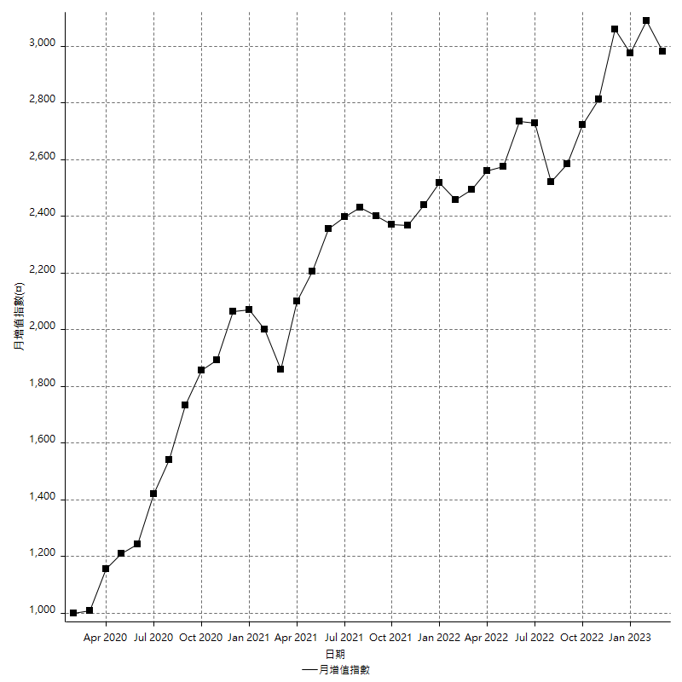
策略績效總結果

 | 所有交易 | 多單 | 空單
淨利 | 389200 | 42200 | 347000
毛利 | 1425600 | 50600 | 1375000
毛損 | -1036400 | -8400 | -1028000
調整後淨利 | 193402.92869 | 4586.076379 | 154552.65335
調整後毛利 | 1315283.76 | 21386.076379 | 1267630.5387
調整後毛損 | -1121880.8313 | -16800 | -1113077.8853
特定淨利 | 33600 | 5400 | 28200
特定毛利 | 1070000 | 13800 | 1056200
特定毛損 | -1036400 | -8400 | -1028000
帳戶所需金額 | 63200 | 8400 | 63200
帳戶報酬 | 615.82278481 | 502.38095238 | 549.05063291
初始資本報酬 | 194.6 | 21.1 | 173.5
最大策略虧損 | -64600 | -27400 | -64600
最大策略虧損 (%) | -16.279069767 | -10.620155039 | -16.623876765
最大平倉交易虧損 | -63200 | -8400 | -63200
最大平倉交易虧損 (%) | -14.403032217 | -3.4511092851 | -14.709677419
最大的策略虧損報酬 | 6.0247678019 | 1.5401459854 | 5.3715170279
獲利因子 | 1.3755306831 | 6.0238095238 | 1.3375486381
調整獲利因子 | 1.1723916866 | 1.2729807368 | 1.1388516072
特定獲利因子 | 1.0324199151 | 1.6428571429 | 1.0274319066
最大持有契約數量 | 1 | 1 | 1
滑價支付 | 82800 | 1600 | 81200
佣金支付 | 0 | 0 | 0
未平倉部位損益 | n/a | n/a | n/a
年報酬率 | 63.179704335 | 6.8504201515 | 56.329284184
月報酬率 | 5.2649753613 | 0.57086834596 | 4.6941070153
買進持有績效 | 71211.34461 | 66319.939602 | 71211.34461
平均月報酬 | 10242.105263
月報酬的標準差 | 20473.115286

績效比率

成長潛力比(Upside Potential Ratio) | 89.048618332
夏普比率 | 0.5655230171
索丁諾比率 | 1.196233438
Fouse 比率 | 0.028469804961
Calmar 比率 | 0.0061164021164
Sterling 比率 | 0.001961548104
淨利/最大損失百分比 | 4633.3333333
淨利/最大交易績效拉回百分比 | 4865
淨利/最大策略績效拉回百分比 | 602.47678019
特定淨利/最大損失百分比 | 400
特定淨利/最大交易績效拉回百分比 | 420
特定淨利/最大策略績效拉回百分比 | 52.012383901
調整後淨利/最大損失百分比 | 2302.4158177
調整後淨利/最大交易績效拉回百分比 | 2417.5366086
調整後淨利/最大策略績效拉回百分比 | 299.38533852

時間分析

交易期間 | 3 Yrs, 1 Mth, 3 Dys, 11 Mins
策略在市場的時間 | 11 Dys, 14 Hrs, 26 Mins
策略在市場的時間百分比 | 1.0312275657
最長的持平期間 | 28 Dys, 19 Hrs, 45 Mins
最大獲利日期 | 2020-08-20
最大虧損日期 | 2020-02-12
最大策略虧損日期 | 7/28/22
最大平倉交易虧損日期 | 7/28/22

詳細權益曲線

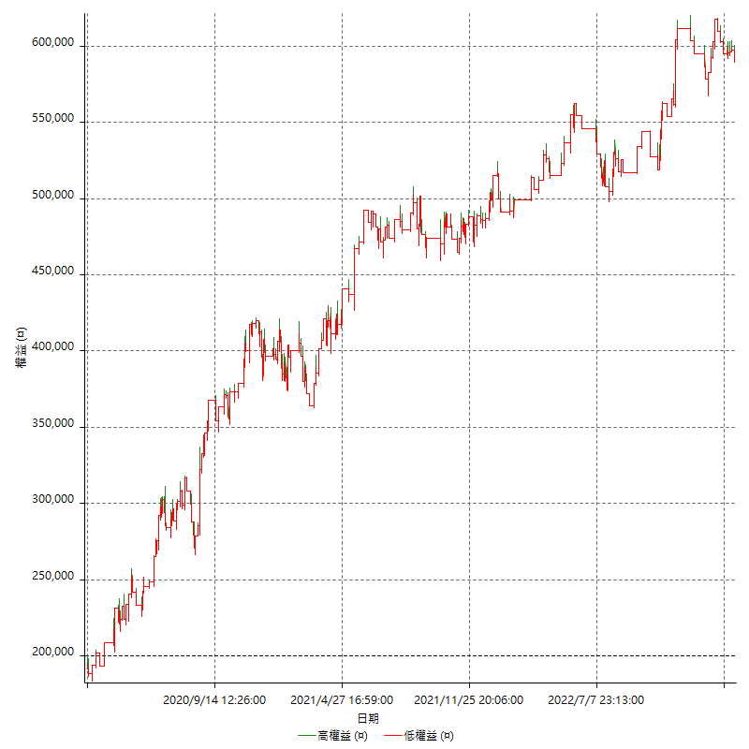

詳細權益曲線及績效拉回

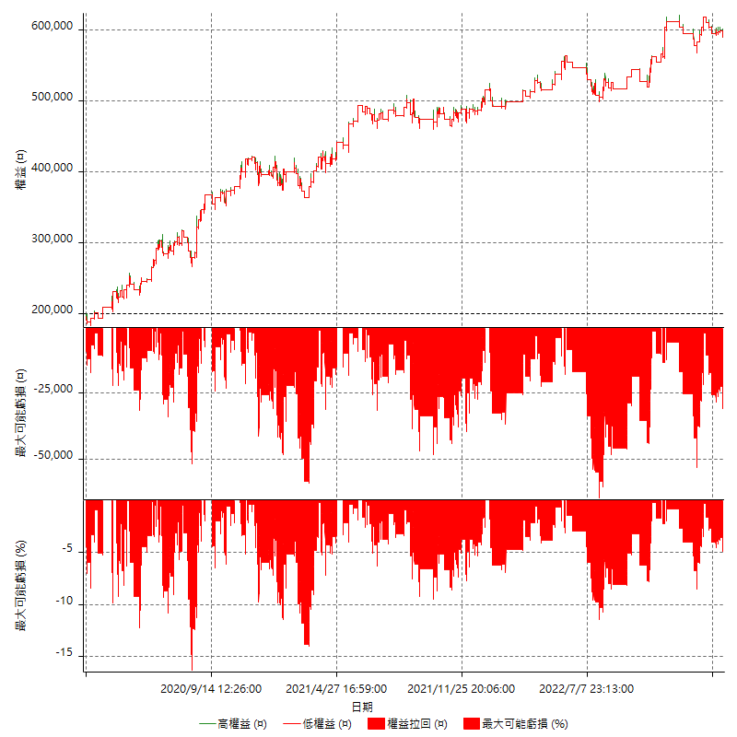

多單詳細權益曲線

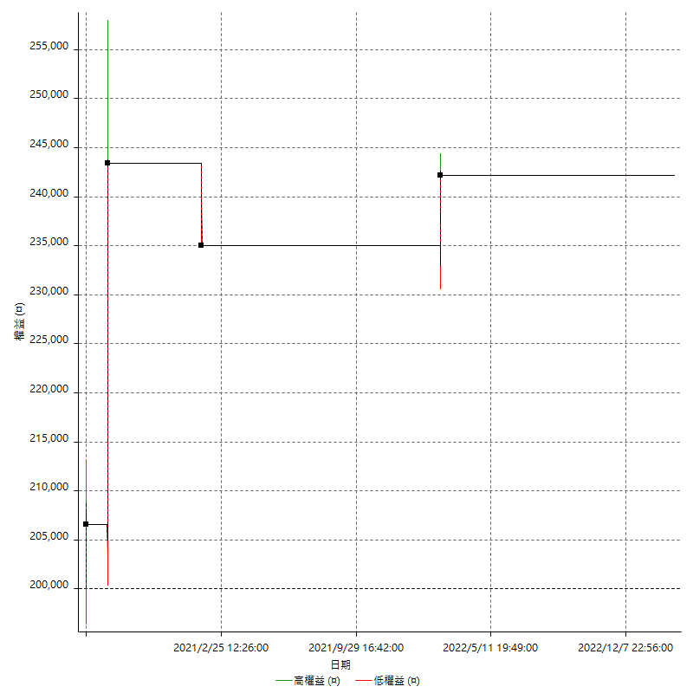

空單詳細權益曲線

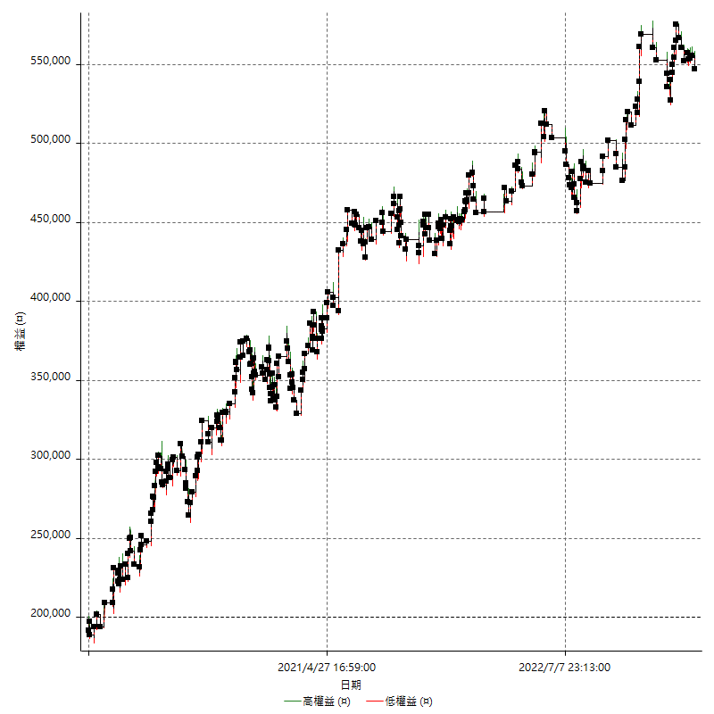

權益增加 & 拉回

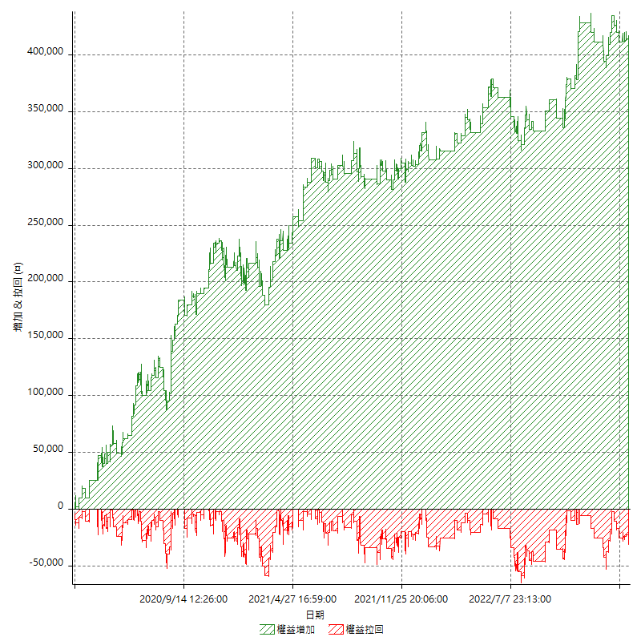

權益增加 & 拉回(%)

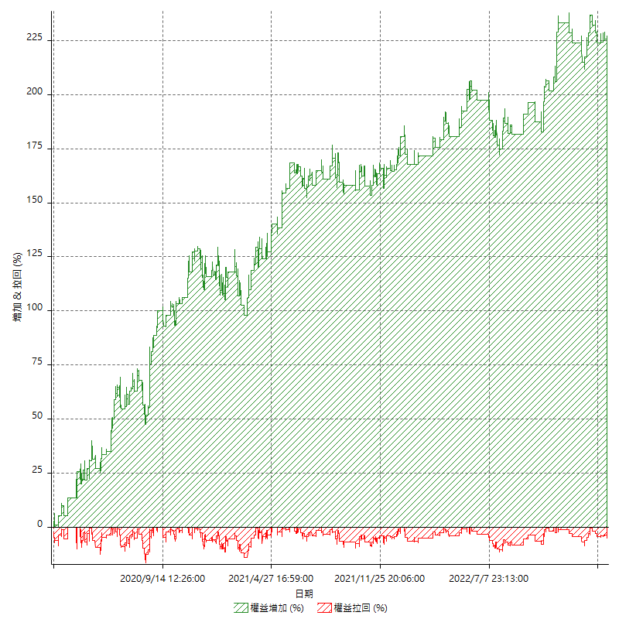

平倉權益曲線

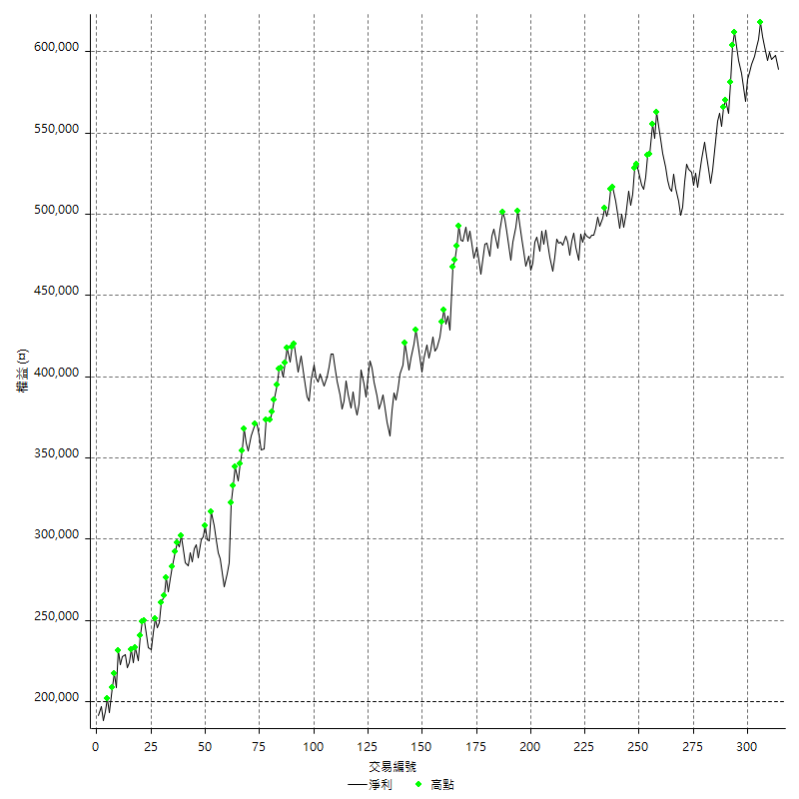

平倉權益曲線及績效拉回

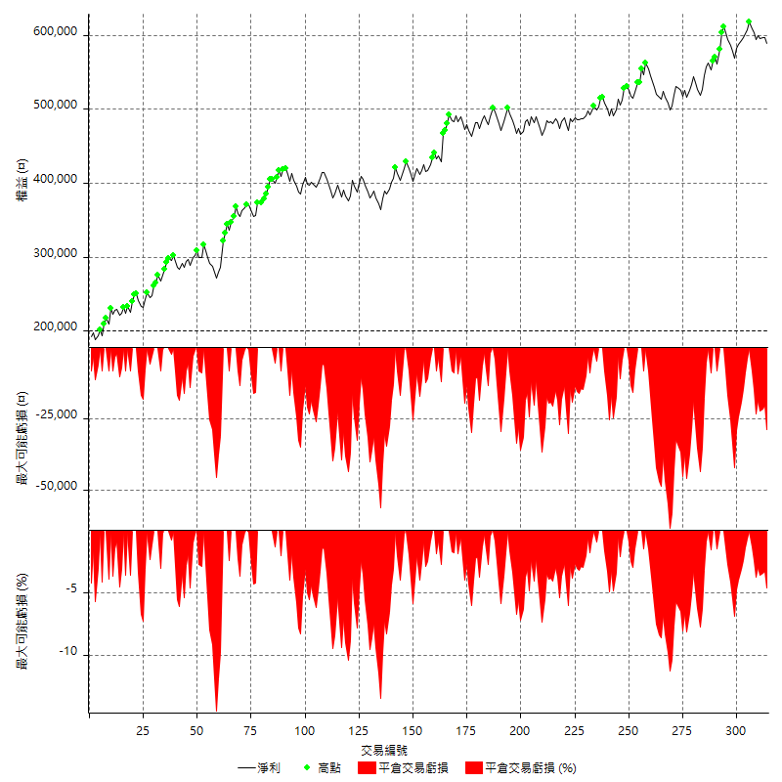

買進持有績效



月增值指數

交易分析
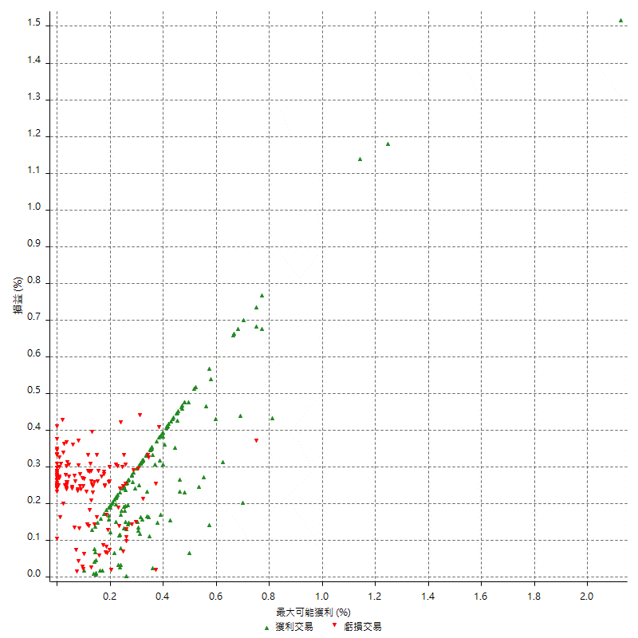
總交易分析

 | 所有交易 | 多單 | 空單
交易總次數 | 314 | 4 | 310
未平倉交易總數量 | 0 | 0 | 0
獲利交易次數 | 167 | 3 | 164
虧損交易次數 | 147 | 1 | 146
勝率 | 53.184713376 | 75 | 52.903225806
平均交易(獲利 & 虧損) | 1239.4904459 | 10550 | 1119.3548387
平均獲利交易 | 8536.5269461 | 16866.666667 | 8384.1463415
平均虧損交易 | -7050.3401361 | -8400 | -7041.0958904
平均獲利/平均虧損 比率 | 1.2107964696 | 2.0079365079 | 1.1907445193
最大的交易獲利 | 38400 | 36800 | 38400
最大的交易虧損 | -8400 | -8400 | -8400
平倉交易的平均K棒數 | 3.9 | 3.5 | 3.9
獲利平倉交易的平均K棒數 | 3.9 | 4 | 3.9
虧損平倉交易的平均K棒數 | 3.9 | 2 | 3.9
平倉交易間的平均K棒數 | n/a | n/a | n/a
獲利平倉交易間的平均K棒數 | 309.9 | 17459.7 | 315.6
虧損平倉交易間的平均K棒數 | 352.5 | 52389 | 354.9

極端交易

 | 全部 | 正 | 負
1 Std. Deviation of Avg. Trade | 8917.5259679 | 5504.5693974 | 2436.0133092
平均交易金額 +1標準差 | 10157.016414 | 14041.096344 | -4614.3268269
平均交易金額 -1標準差 | -7678.035522 | 3031.9575487 | -9486.3534452
極端交易次數 | 18 | 18 | 0
極端交易損益比 |  | 355600

最大獲利/最大虧損

 | 最大可能獲利 | 最大可能虧損
最大值 | 51400 | -8000
最大值日期 | 2020-08-20 | 2020-02-12
平均值 | 7126.1146497 | -5010.8280255
最大值 (%) | 2.1243180691 | -0.4158004158
最大值 (%) 日期 | 2020-08-20 | 2020-03-26
平均值 (%) | 0.24848682389 | -0.17152473525
1標準差 | 5814.1300449 | 2909.1039126
平均交易金額 +1標準差 | 12940.244695 | -2101.7241129
平均交易金額 -1標準差 | 1311.9846048 | -7919.9319381

交易序列分析

Z值 | -0.43849269767
信賴界限 | 0.3389712492
策略精確預期 | 1239.4904459
最大連續獲利交易次數 | 7
最大連續虧損交易次數 | 7
最大連續獲利金額 | 73600
最大連續虧損金額 | -48400
最大連續獲利 (%) | 27.158671587
最大連續虧損 (%) | -14.403032217

交易序列統計量

連續獲利 | 序列編號 | 序列的平均獲利 | 下筆交易的平均虧損
1 | 26 | 8630.7692308 | -6807.6923077
2 | 26 | 8103.8461538 | -6969.2307692
3 | 13 | 8661.5384615 | -7092.3076923
4 | 8 | 8987.5 | -7650
5 | 1 | 14720 | -8400
6 | 1 | 5433.3333333 | -5400
7 | 1 | 6885.7142857 | -8400
連續虧損 | 序列編號 | 序列的平均虧損 | 下筆交易的平均獲利
1 | 41 | -6897.5609756 | 8385.3658537
2 | 16 | -6506.25 | 9087.5
3 | 12 | -7100 | 7716.6666667
4 | 5 | -7690 | 7640
5 | 1 | -8400 | 13000
6 | 1 | -7600 | 8000
7 | 1 | -6914.2857143 | 10400

總交易

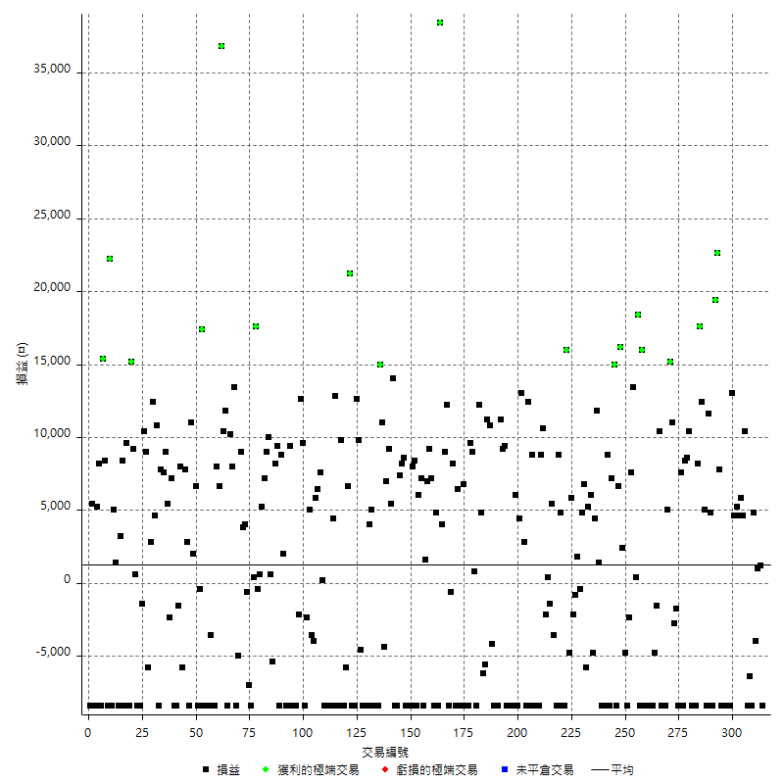

獲利交易

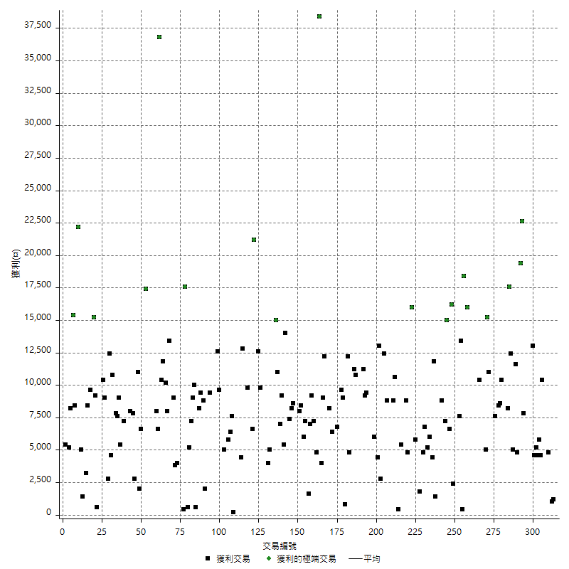

虧損交易

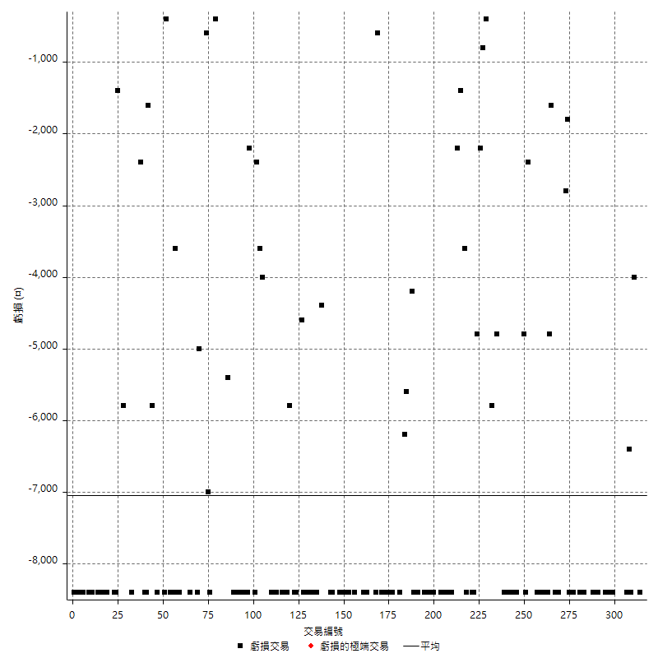

最大可能虧損

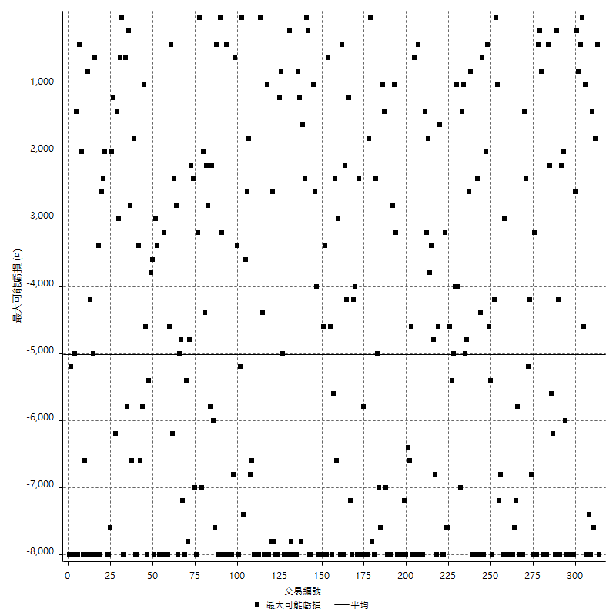

虧損的損益

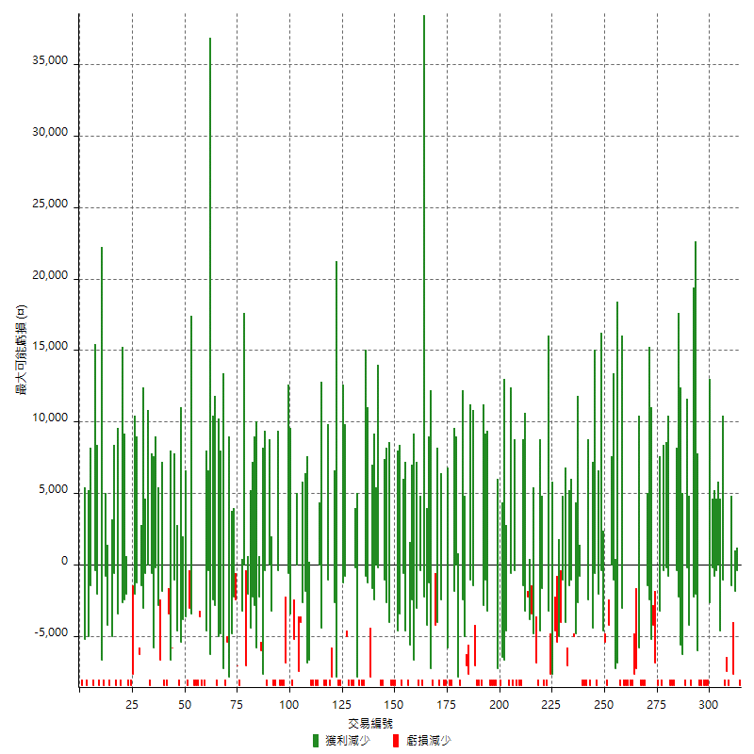

最大虧損幅度

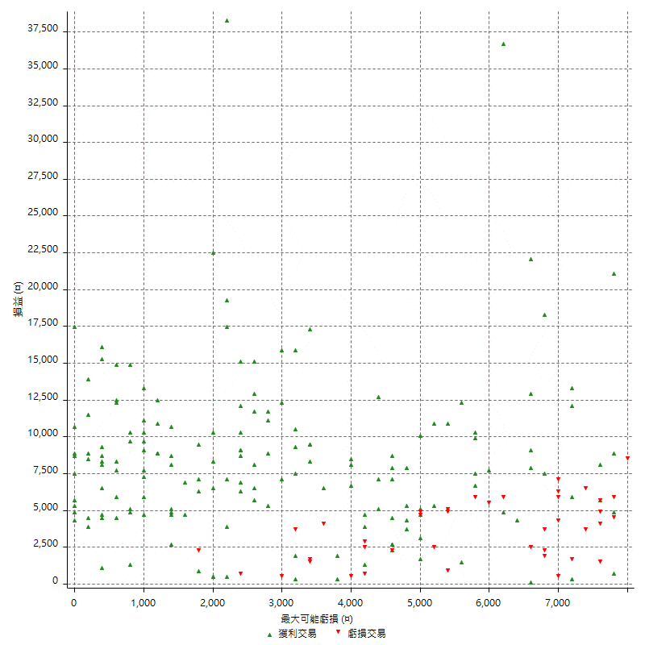

最大虧損幅度 (%)

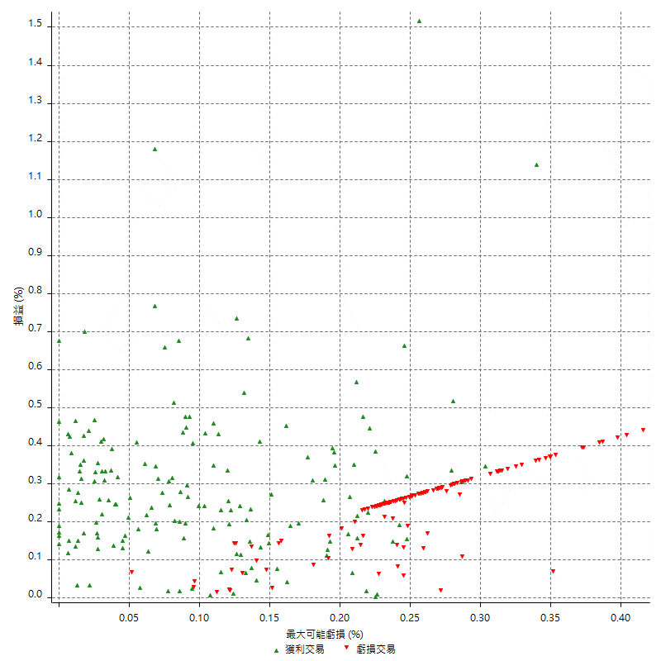

最大可能獲利

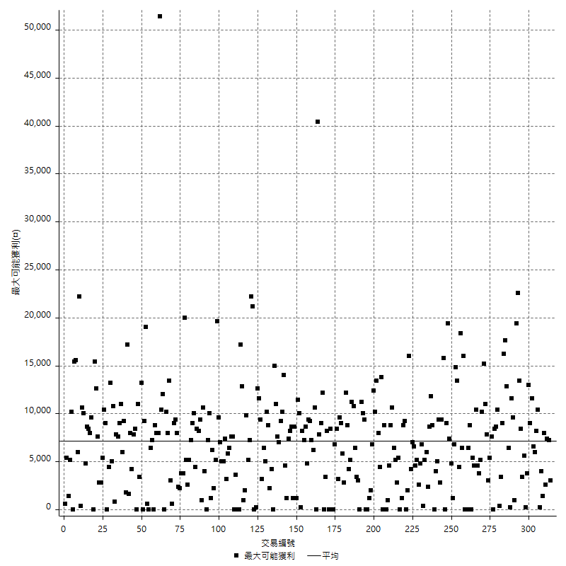

獲利的損益

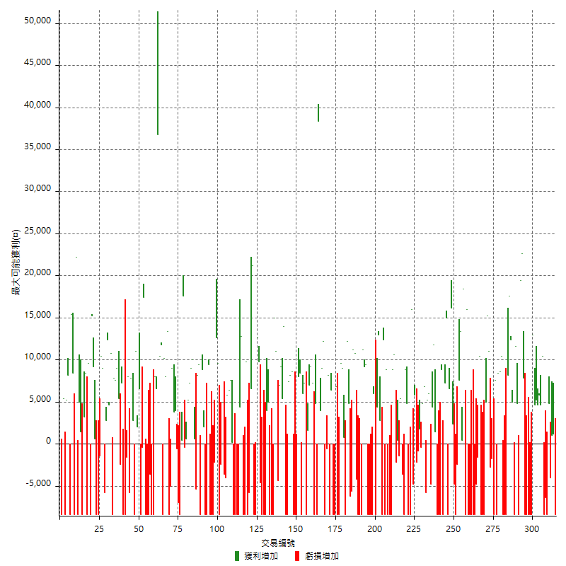

最大獲利幅度

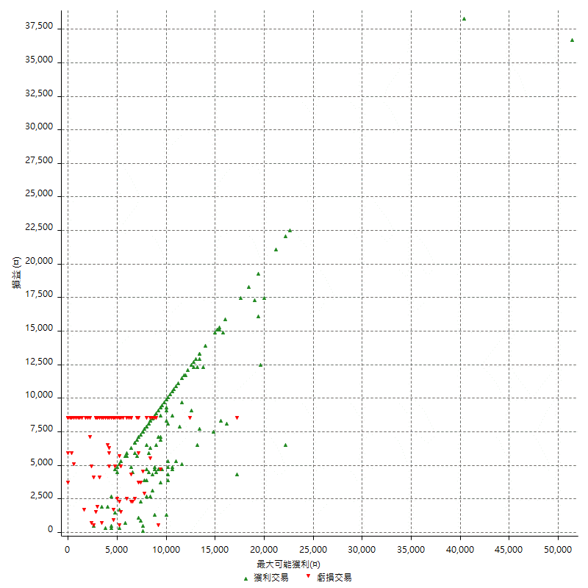

最大獲利幅度 (%)

週期性分析
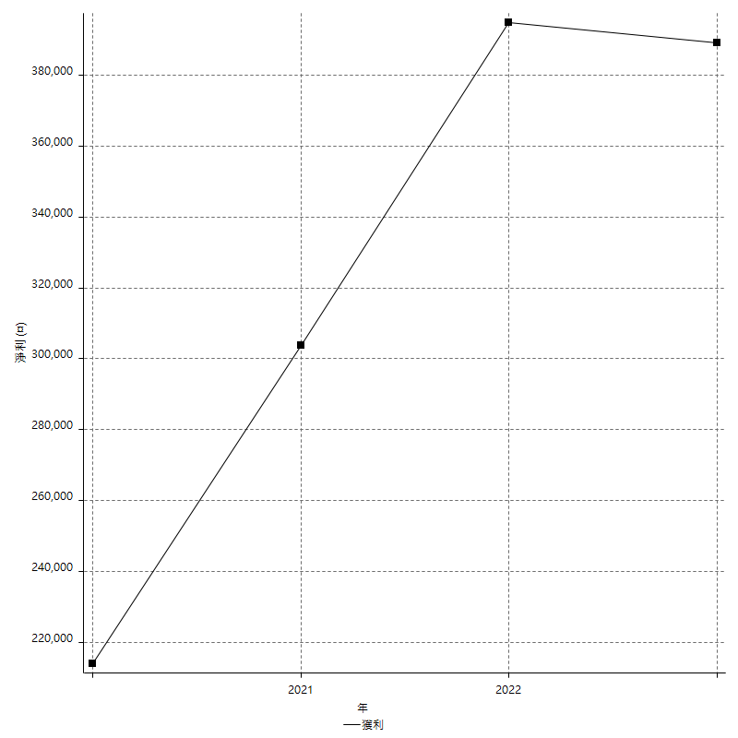
Daily Period Analysis

期間 | 獲利(¤) | 獲利(%) | 毛利 | 毛損 | 交易次數 | 勝率
2023-03-07 | -8400 | -1.40562249 | 0 | -8400 | 1 | 0
2023-03-02 | 1200 | 0.20120724346 | 1200 | 0 | 1 | 100
2023-02-24 | 1000 | 0.16795431643 | 1000 | 0 | 1 | 100
2023-02-21 | 800 | 0.13454423142 | 4800 | -4000 | 2 | 50
2023-02-14 | -8400 | -1.3930348259 | 0 | -8400 | 1 | 0
2023-02-09 | -6400 | -1.0502133246 | 0 | -6400 | 1 | 0
2023-02-03 | -8400 | -1.3596633215 | 0 | -8400 | 1 | 0
2023-01-31 | 15000 | 2.4883875249 | 15000 | 0 | 2 | 100
2023-01-17 | 10400 | 1.7555705604 | 10400 | 0 | 2 | 100
2023-01-13 | 9800 | 1.6821146584 | 9800 | 0 | 2 | 100
2023-01-10 | 4600 | 0.79584775087 | 13000 | -8400 | 2 | 50
2023-01-04 | -16800 | -2.8244788164 | 0 | -16800 | 2 | 0
2022-12-15 | -8400 | -1.3925729443 | 0 | -8400 | 1 | 0
2022-12-09 | -8400 | -1.3734466972 | 0 | -8400 | 1 | 0
2022-11-18 | 7800 | 1.2918184829 | 7800 | 0 | 1 | 100
2022-11-16 | 42000 | 7.4759700961 | 42000 | 0 | 2 | 100
2022-11-14 | -3600 | -0.63671736823 | 4800 | -8400 | 2 | 50
2022-11-10 | 11600 | 2.094618996 | 11600 | 0 | 1 | 100
2022-11-02 | -8400 | -1.4941302028 | 0 | -8400 | 1 | 0
2022-10-26 | 5000 | 0.89734386217 | 5000 | 0 | 1 | 100
2022-10-24 | 12400 | 2.2760646109 | 12400 | 0 | 1 | 100
2022-10-21 | 25800 | 4.9710982659 | 25800 | 0 | 2 | 100
2022-10-18 | -8400 | -1.5927189989 | 0 | -8400 | 1 | 0
2022-10-05 | -16800 | -3.0871003308 | 0 | -16800 | 2 | 0
2022-09-21 | 10400 | 1.9482952417 | 10400 | 0 | 1 | 100
2022-09-13 | 17000 | 3.2894736842 | 17000 | 0 | 2 | 100
2022-08-19 | -8400 | -1.5993907083 | 0 | -8400 | 1 | 0
2022-08-17 | 7600 | 1.4683153014 | 7600 | 0 | 1 | 100
2022-08-12 | -8400 | -1.5969581749 | 0 | -8400 | 1 | 0
2022-08-08 | -4600 | -0.8669430833 | 0 | -4600 | 2 | 0
2022-08-04 | 11000 | 2.117013087 | 11000 | 0 | 1 | 100
2022-08-03 | 15200 | 3.013481364 | 15200 | 0 | 1 | 100
2022-07-28 | -3400 | -0.66955494289 | 5000 | -8400 | 2 | 50
2022-07-22 | -16800 | -3.2024399543 | 0 | -16800 | 2 | 0
2022-07-20 | 10400 | 2.0225593154 | 10400 | 0 | 1 | 100
2022-07-19 | -1600 | -0.31019775107 | 0 | -1600 | 1 | 0
2022-07-15 | -4800 | -0.92201306185 | 0 | -4800 | 1 | 0
2022-07-14 | -8400 | -1.5879017013 | 0 | -8400 | 1 | 0
2022-07-08 | -8400 | -1.5630815035 | 0 | -8400 | 1 | 0
2022-07-07 | -8400 | -1.539025284 | 0 | -8400 | 1 | 0
2022-06-15 | -8400 | -1.5156983039 | 0 | -8400 | 1 | 0
2022-06-06 | -8400 | -1.493067899 | 0 | -8400 | 1 | 0
2022-06-01 | 16000 | 2.9271862422 | 16000 | 0 | 1 | 100
2022-05-31 | -8400 | -1.5135135135 | 0 | -8400 | 1 | 0
2022-05-26 | 18400 | 3.428997391 | 18400 | 0 | 1 | 100
2022-05-16 | 13800 | 2.6396327467 | 13800 | 0 | 2 | 100
2022-05-11 | 7600 | 1.4751552795 | 7600 | 0 | 1 | 100
2022-04-21 | -2400 | -0.46367851623 | 0 | -2400 | 1 | 0
2022-04-20 | -8400 | -1.5969581749 | 0 | -8400 | 1 | 0
2022-04-14 | -2400 | -0.4542013626 | 2400 | -4800 | 2 | 50
2022-04-11 | 16200 | 3.1628270207 | 16200 | 0 | 1 | 100
2022-03-31 | 6600 | 1.3053797468 | 6600 | 0 | 1 | 100
2022-03-23 | -8400 | -1.6342412451 | 0 | -8400 | 1 | 0
2022-03-18 | 15000 | 3.006012024 | 15000 | 0 | 1 | 100
2022-02-17 | 7200 | 1.4640097601 | 7200 | 0 | 1 | 100
2022-02-10 | 400 | 0.0814000814 | 8800 | -8400 | 2 | 50
2022-01-18 | -8400 | -1.6806722689 | 0 | -8400 | 1 | 0
2022-01-13 | -16800 | -3.2520325203 | 0 | -16800 | 2 | 0
2022-01-12 | 1400 | 0.27173913043 | 1400 | 0 | 1 | 100
2022-01-05 | 16200 | 3.246492986 | 16200 | 0 | 2 | 100
2022-01-03 | -4800 | -0.95275903136 | 0 | -4800 | 1 | 0
2021-12-30 | 11200 | 2.2736500203 | 11200 | 0 | 2 | 100
2021-12-29 | 1000 | 0.20341741253 | 6800 | -5800 | 2 | 50
2021-12-28 | 4800 | 0.98603122432 | 4800 | 0 | 1 | 100
2021-12-22 | 1400 | 0.28842192007 | 1800 | -400 | 2 | 50
2021-12-17 | -800 | -0.16454134101 | 0 | -800 | 1 | 0
2021-12-15 | -2200 | -0.45045045045 | 0 | -2200 | 1 | 0
2021-12-08 | 5800 | 1.2018234563 | 5800 | 0 | 1 | 100
2021-12-03 | 11200 | 2.3759015698 | 16000 | -4800 | 2 | 50
2021-12-02 | -16800 | -3.4412126178 | 0 | -16800 | 2 | 0
2021-11-25 | 4800 | 0.99296648738 | 4800 | 0 | 1 | 100
2021-11-19 | 8800 | 1.8541930046 | 8800 | 0 | 1 | 100
2021-11-18 | -8400 | -1.7391304348 | 0 | -8400 | 1 | 0
2021-11-17 | 1800 | 0.37406483791 | 5400 | -3600 | 2 | 50
2021-11-16 | -1000 | -0.2073828287 | 400 | -1400 | 2 | 50
2021-11-12 | 8400 | 1.7728999578 | 10600 | -2200 | 2 | 50
2021-11-10 | 8800 | 1.8924731183 | 8800 | 0 | 1 | 100
2021-11-08 | -8400 | -1.7743979721 | 0 | -8400 | 1 | 0
2021-10-28 | -8400 | -1.7434620174 | 0 | -8400 | 1 | 0
2021-10-27 | 400 | 0.083090984628 | 8800 | -8400 | 2 | 50
2021-10-21 | -8400 | -1.7149857085 | 0 | -8400 | 1 | 0
2021-10-20 | 4000 | 0.82338410869 | 12400 | -8400 | 2 | 50
2021-10-18 | 15800 | 3.3617021277 | 15800 | 0 | 2 | 100
2021-10-08 | -4000 | -0.84388185654 | 4400 | -8400 | 2 | 50
2021-09-14 | 6000 | 1.2820512821 | 6000 | 0 | 1 | 100
2021-09-13 | -8400 | -1.7632241814 | 0 | -8400 | 1 | 0
2021-09-06 | -16800 | -3.4063260341 | 0 | -16800 | 2 | 0
2021-09-03 | -8400 | -1.6746411483 | 0 | -8400 | 1 | 0
2021-09-02 | 18600 | 3.850931677 | 18600 | 0 | 2 | 100
2021-09-01 | 2800 | 0.58309037901 | 11200 | -8400 | 2 | 50
2021-08-30 | -16800 | -3.3802816901 | 0 | -16800 | 2 | 0
2021-08-24 | 6600 | 1.3458401305 | 10800 | -4200 | 2 | 50
2021-08-19 | 11200 | 2.3372287145 | 11200 | 0 | 1 | 100
2021-08-05 | -5600 | -1.1551155116 | 0 | -5600 | 1 | 0
2021-08-03 | -1400 | -0.28794734677 | 4800 | -6200 | 2 | 50
2021-07-23 | 12200 | 2.5738396624 | 12200 | 0 | 1 | 100
2021-07-15 | -8400 | -1.7412935323 | 0 | -8400 | 1 | 0
2021-07-12 | 800 | 0.16611295681 | 800 | 0 | 1 | 100
2021-07-08 | 9000 | 1.9043588658 | 9000 | 0 | 1 | 100
2021-07-06 | 1200 | 0.25456088248 | 9600 | -8400 | 2 | 50
2021-07-01 | -8400 | -1.7507294706 | 0 | -8400 | 1 | 0
2021-06-29 | 6800 | 1.4376321353 | 6800 | 0 | 1 | 100
2021-06-28 | -8400 | -1.7449106772 | 0 | -8400 | 1 | 0
2021-06-24 | -8400 | -1.7149857085 | 0 | -8400 | 1 | 0
2021-06-18 | -2000 | -0.4066693778 | 6400 | -8400 | 2 | 50
2021-06-16 | 7600 | 1.5695993391 | 8200 | -600 | 2 | 50
2021-06-10 | -8400 | -1.7052375152 | 0 | -8400 | 1 | 0
2021-06-02 | 21200 | 4.4972422571 | 21200 | 0 | 2 | 100
2021-05-26 | 4000 | 0.85579803166 | 4000 | 0 | 1 | 100
2021-05-19 | 30000 | 6.8587105624 | 38400 | -8400 | 2 | 50
2021-05-10 | -3600 | -0.81632653061 | 4800 | -8400 | 2 | 50
2021-04-28 | 7200 | 1.6597510373 | 7200 | 0 | 1 | 100
2021-04-27 | 16200 | 3.8793103448 | 16200 | 0 | 2 | 100
2021-04-20 | -6800 | -1.602262017 | 1600 | -8400 | 2 | 50
2021-04-19 | 13200 | 3.2101167315 | 13200 | 0 | 2 | 100
2021-04-16 | 0 | 0 | 8400 | -8400 | 2 | 50
2021-04-09 | -400 | -0.097181729835 | 8000 | -8400 | 2 | 50
2021-04-08 | -8400 | -2 | 0 | -8400 | 1 | 0
2021-04-01 | 200 | 0.047641734159 | 8600 | -8400 | 2 | 50
2021-03-31 | 15600 | 3.8594755072 | 15600 | 0 | 2 | 100
2021-03-30 | -16800 | -3.9904988124 | 0 | -16800 | 2 | 0
2021-03-25 | 14000 | 3.4398034398 | 14000 | 0 | 1 | 100
2021-03-23 | 5400 | 1.3446215139 | 5400 | 0 | 1 | 100
2021-03-17 | 16200 | 4.203425013 | 16200 | 0 | 2 | 100
2021-03-12 | 6600 | 1.742344245 | 11000 | -4400 | 2 | 50
2021-03-10 | 15000 | 4.1231445849 | 15000 | 0 | 1 | 100
2021-03-03 | -8400 | -2.2568511553 | 0 | -8400 | 1 | 0
2021-02-24 | -8400 | -2.2070415134 | 0 | -8400 | 1 | 0
2021-02-23 | -8400 | -2.1593830334 | 0 | -8400 | 1 | 0
2021-02-22 | 9000 | 2.3684210526 | 9000 | 0 | 2 | 100
2021-02-18 | -16800 | -4.2338709677 | 0 | -16800 | 2 | 0
2021-02-05 | -8400 | -2.0730503455 | 0 | -8400 | 1 | 0
2021-02-03 | 5200 | 1.3 | 9800 | -4600 | 2 | 50
2021-01-20 | 4200 | 1.0611419909 | 12600 | -8400 | 2 | 50
2021-01-18 | -8400 | -2.0781791192 | 0 | -8400 | 1 | 0
2021-01-15 | 27800 | 7.38575983 | 27800 | 0 | 2 | 100
2021-01-14 | -5800 | -1.517530089 | 0 | -5800 | 1 | 0
2021-01-12 | 1400 | 0.36764705882 | 9800 | -8400 | 2 | 50
2021-01-11 | -8400 | -2.1582733813 | 0 | -8400 | 1 | 0
2021-01-08 | 4400 | 1.1434511435 | 12800 | -8400 | 2 | 50
2021-01-06 | -4000 | -1.0288065844 | 4400 | -8400 | 2 | 50
2021-01-05 | -16800 | -4.1420118343 | 0 | -16800 | 2 | 0
2021-01-04 | -8400 | -2.0289855072 | 0 | -8400 | 1 | 0
2020-12-31 | 7800 | 1.9202363368 | 7800 | 0 | 2 | 100
2020-12-29 | 12200 | 3.0964467005 | 12200 | 0 | 2 | 100
2020-12-25 | -4000 | -1.0050251256 | 0 | -4000 | 1 | 0
2020-12-22 | -3600 | -0.89641434263 | 0 | -3600 | 1 | 0
2020-12-21 | 5000 | 1.2607160867 | 5000 | 0 | 1 | 100
2020-12-09 | -2400 | -0.6015037594 | 0 | -2400 | 1 | 0
2020-12-08 | -8400 | -2.0618556701 | 0 | -8400 | 1 | 0
2020-12-07 | 22200 | 5.7632398754 | 22200 | 0 | 2 | 100
2020-12-04 | -2200 | -0.56788848735 | 0 | -2200 | 1 | 0
2020-12-03 | -8400 | -2.1222839818 | 0 | -8400 | 1 | 0
2020-12-02 | -16800 | -4.0717401842 | 0 | -16800 | 2 | 0
2020-11-30 | 1000 | 0.24295432459 | 9400 | -8400 | 2 | 50
2020-11-27 | -8400 | -2 | 0 | -8400 | 1 | 0
2020-11-24 | 2000 | 0.47846889952 | 2000 | 0 | 1 | 100
2020-11-17 | 400 | 0.095785440613 | 8800 | -8400 | 2 | 50
2020-11-12 | 17600 | 4.4 | 17600 | 0 | 2 | 100
2020-11-06 | -5400 | -1.3320177602 | 0 | -5400 | 1 | 0
2020-11-05 | 10600 | 2.6849037487 | 10600 | 0 | 2 | 100
2020-11-04 | 16200 | 4.2789223455 | 16200 | 0 | 2 | 100
2020-10-26 | 5200 | 1.3926084628 | 5200 | 0 | 1 | 100
2020-10-20 | 200 | 0.05359056806 | 600 | -400 | 2 | 50
2020-10-13 | 17600 | 4.9493813273 | 17600 | 0 | 1 | 100
2020-10-12 | 400 | 0.11261261261 | 400 | 0 | 1 | 100
2020-10-08 | -8400 | -2.3102310231 | 0 | -8400 | 1 | 0
2020-10-07 | -7000 | -1.8888289261 | 0 | -7000 | 1 | 0
2020-10-05 | -600 | -0.16163793103 | 0 | -600 | 1 | 0
2020-09-29 | 7800 | 2.1463951569 | 7800 | 0 | 2 | 100
2020-09-21 | 9000 | 2.539503386 | 9000 | 0 | 1 | 100
2020-09-15 | -13400 | -3.6432843937 | 0 | -13400 | 2 | 0
2020-09-03 | 13400 | 3.7810383747 | 13400 | 0 | 1 | 100
2020-09-02 | 8000 | 2.3094688222 | 8000 | 0 | 1 | 100
2020-08-27 | 10200 | 3.0339083879 | 10200 | 0 | 1 | 100
2020-08-26 | 3400 | 1.0216346154 | 11800 | -8400 | 2 | 50
2020-08-24 | 10400 | 3.2258064516 | 10400 | 0 | 1 | 100
2020-08-20 | 36800 | 12.885154062 | 36800 | 0 | 1 | 100
2020-08-18 | 6600 | 2.3655913978 | 6600 | 0 | 1 | 100
2020-08-13 | 8000 | 2.9520295203 | 8000 | 0 | 1 | 100
2020-08-11 | -8400 | -3.0064423765 | 0 | -8400 | 1 | 0
2020-08-10 | -8400 | -2.9186935372 | 0 | -8400 | 1 | 0
2020-08-06 | -12000 | -4.0026684456 | 0 | -12000 | 2 | 0
2020-08-05 | -8400 | -2.7255029202 | 0 | -8400 | 1 | 0
2020-07-30 | -8400 | -2.6531901453 | 0 | -8400 | 1 | 0
2020-07-28 | 17400 | 5.8155080214 | 17400 | 0 | 1 | 100
2020-07-22 | -8800 | -2.8571428571 | 0 | -8800 | 2 | 0
2020-07-20 | 6600 | 2.1897810219 | 6600 | 0 | 1 | 100
2020-07-15 | 2000 | 0.66800267201 | 2000 | 0 | 1 | 100
2020-07-14 | 11000 | 3.814147018 | 11000 | 0 | 1 | 100
2020-07-09 | -8400 | -2.8301886792 | 0 | -8400 | 1 | 0
2020-07-07 | 10600 | 3.7037037037 | 10600 | 0 | 2 | 100
2020-07-03 | 2200 | 0.77464788732 | 8000 | -5800 | 2 | 50
2020-06-24 | -1600 | -0.56022408964 | 0 | -1600 | 1 | 0
2020-06-23 | -8400 | -2.8571428571 | 0 | -8400 | 1 | 0
2020-06-22 | -8400 | -2.7777777778 | 0 | -8400 | 1 | 0
2020-06-17 | 4800 | 1.6129032258 | 7200 | -2400 | 2 | 50
2020-06-15 | 5400 | 1.8480492813 | 5400 | 0 | 1 | 100
2020-06-11 | 16600 | 6.023222061 | 16600 | 0 | 2 | 100
2020-06-09 | 7800 | 2.9126213592 | 7800 | 0 | 1 | 100
2020-06-08 | 2400 | 0.90429540317 | 10800 | -8400 | 2 | 50
2020-06-04 | 17000 | 6.8438003221 | 17000 | 0 | 2 | 100
2020-05-27 | 2800 | 1.1400651466 | 2800 | 0 | 1 | 100
2020-05-19 | 3200 | 1.3201320132 | 9000 | -5800 | 2 | 50
2020-05-18 | 10400 | 4.4827586207 | 10400 | 0 | 1 | 100
2020-05-15 | -1400 | -0.59982862039 | 0 | -1400 | 1 | 0
2020-05-06 | -8400 | -3.4739454094 | 0 | -8400 | 1 | 0
2020-04-29 | -8400 | -3.3573141487 | 0 | -8400 | 1 | 0
2020-04-28 | 9800 | 4.0765391015 | 9800 | 0 | 2 | 100
2020-04-23 | 6800 | 2.9109589041 | 15200 | -8400 | 2 | 50
2020-04-20 | 9600 | 4.2857142857 | 9600 | 0 | 1 | 100
2020-04-15 | -8400 | -3.6144578313 | 0 | -8400 | 1 | 0
2020-04-13 | 8400 | 3.75 | 8400 | 0 | 1 | 100
2020-04-09 | 3200 | 1.4492753623 | 3200 | 0 | 1 | 100
2020-04-08 | -7000 | -3.0728709394 | 1400 | -8400 | 2 | 50
2020-04-07 | -3400 | -1.4705882353 | 5000 | -8400 | 2 | 50
2020-03-27 | 22200 | 10.622009569 | 22200 | 0 | 1 | 100
2020-03-26 | 0 | 0 | 8400 | -8400 | 2 | 50
2020-03-11 | 15400 | 7.9545454545 | 15400 | 0 | 1 | 100
2020-03-04 | -8400 | -4.1584158416 | 0 | -8400 | 1 | 0
2020-02-26 | 8200 | 4.2311661507 | 8200 | 0 | 1 | 100
2020-02-20 | 5200 | 2.7571580064 | 5200 | 0 | 1 | 100
2020-02-13 | -3000 | -1.5657620042 | 5400 | -8400 | 2 | 50
2020-02-12 | -8400 | -4.2 | 0 | -8400 | 1 | 0

Daily Rolling Period Analysis

期間 | 獲利(¤) | 獲利(%) | 毛利 | 毛損 | 交易次數 | 勝率
當日 - 2023/3/7 | -8400 | -0.27530152071 | 0 | -8400 | 1 | 0
2023/3/6 - 2023/3/7 | -8400 | -0.27530152071 | 0 | -8400 | 1 | 0
2023/3/5 - 2023/3/7 | -8400 | -0.27530152071 | 0 | -8400 | 1 | 0
2023/3/4 - 2023/3/7 | -8400 | -0.27530152071 | 0 | -8400 | 1 | 0
2023/3/3 - 2023/3/7 | -8400 | -0.27530152071 | 0 | -8400 | 1 | 0
2023/3/2 - 2023/3/7 | -7200 | -0.23615848859 | 1200 | -8400 | 2 | 50
2023/3/1 - 2023/3/7 | -7200 | -0.23615848859 | 1200 | -8400 | 2 | 50
2023/2/28 - 2023/3/7 | -7200 | -0.23615848859 | 1200 | -8400 | 2 | 50
2023/2/27 - 2023/3/7 | -7200 | -0.23615848859 | 1200 | -8400 | 2 | 50
2023/2/26 - 2023/3/7 | -7200 | -0.23615848859 | 1200 | -8400 | 2 | 50
2023/2/25 - 2023/3/7 | -7200 | -0.23615848859 | 1200 | -8400 | 2 | 50
2023/2/24 - 2023/3/7 | -6200 | -0.20349218853 | 2200 | -8400 | 3 | 66.666666667
2023/2/23 - 2023/3/7 | -6200 | -0.20349218853 | 2200 | -8400 | 3 | 66.666666667
2023/2/22 - 2023/3/7 | -6200 | -0.20349218853 | 2200 | -8400 | 3 | 66.666666667
2023/2/21 - 2023/3/7 | -5400 | -0.17779533781 | 7000 | -12400 | 5 | 60
2023/2/20 - 2023/3/7 | -5400 | -0.17779533781 | 7000 | -12400 | 5 | 60
2023/2/19 - 2023/3/7 | -5400 | -0.17779533781 | 7000 | -12400 | 5 | 60
2023/2/18 - 2023/3/7 | -5400 | -0.17779533781 | 7000 | -12400 | 5 | 60
2023/2/17 - 2023/3/7 | -5400 | -0.17779533781 | 7000 | -12400 | 5 | 60
2023/2/16 - 2023/3/7 | -5400 | -0.17779533781 | 7000 | -12400 | 5 | 60
2023/2/15 - 2023/3/7 | -5400 | -0.17779533781 | 7000 | -12400 | 5 | 60
2023/2/14 - 2023/3/7 | -13800 | -0.4543658633 | 7000 | -20800 | 6 | 50
2023/2/13 - 2023/3/7 | -13800 | -0.4543658633 | 7000 | -20800 | 6 | 50
2023/2/12 - 2023/3/7 | -13800 | -0.4543658633 | 7000 | -20800 | 6 | 50
2023/2/11 - 2023/3/7 | -13800 | -0.4543658633 | 7000 | -20800 | 6 | 50
2023/2/10 - 2023/3/7 | -13800 | -0.4543658633 | 7000 | -20800 | 6 | 50
2023/2/9 - 2023/3/7 | -20200 | -0.66508626366 | 7000 | -27200 | 7 | 42.857142857
2023/2/8 - 2023/3/7 | -20200 | -0.66508626366 | 7000 | -27200 | 7 | 42.857142857
2023/2/7 - 2023/3/7 | -20200 | -0.66508626366 | 7000 | -27200 | 7 | 42.857142857
2023/2/6 - 2023/3/7 | -20200 | -0.66508626366 | 7000 | -27200 | 7 | 42.857142857
2023/2/5 - 2023/3/7 | -20200 | -0.66508626366 | 7000 | -27200 | 7 | 42.857142857
2023/2/4 - 2023/3/7 | -20200 | -0.66508626366 | 7000 | -27200 | 7 | 42.857142857
2023/2/3 - 2023/3/7 | -28600 | -0.94165678915 | 7000 | -35600 | 8 | 37.5
2023/2/2 - 2023/3/7 | -28600 | -0.94165678915 | 7000 | -35600 | 8 | 37.5
2023/2/1 - 2023/3/7 | -28600 | -0.94165678915 | 7000 | -35600 | 8 | 37.5
2023/1/31 - 2023/3/7 | -13600 | -0.45224793828 | 22000 | -35600 | 10 | 50
2023/1/30 - 2023/3/7 | -13600 | -0.45224793828 | 22000 | -35600 | 10 | 50
2023/1/29 - 2023/3/7 | -13600 | -0.45224793828 | 22000 | -35600 | 10 | 50
2023/1/28 - 2023/3/7 | -13600 | -0.45224793828 | 22000 | -35600 | 10 | 50
2023/1/27 - 2023/3/7 | -13600 | -0.45224793828 | 22000 | -35600 | 10 | 50
2023/1/26 - 2023/3/7 | -13600 | -0.45224793828 | 22000 | -35600 | 10 | 50
2023/1/25 - 2023/3/7 | -13600 | -0.45224793828 | 22000 | -35600 | 10 | 50
2023/1/24 - 2023/3/7 | -13600 | -0.45224793828 | 22000 | -35600 | 10 | 50
2023/1/23 - 2023/3/7 | -13600 | -0.45224793828 | 22000 | -35600 | 10 | 50
2023/1/22 - 2023/3/7 | -13600 | -0.45224793828 | 22000 | -35600 | 10 | 50
2023/1/21 - 2023/3/7 | -13600 | -0.45224793828 | 22000 | -35600 | 10 | 50
2023/1/20 - 2023/3/7 | -13600 | -0.45224793828 | 22000 | -35600 | 10 | 50
2023/1/19 - 2023/3/7 | -13600 | -0.45224793828 | 22000 | -35600 | 10 | 50
2023/1/18 - 2023/3/7 | -13600 | -0.45224793828 | 22000 | -35600 | 10 | 50
2023/1/17 - 2023/3/7 | -3200 | -0.10715242432 | 32400 | -35600 | 12 | 58.333333333
2023/1/16 - 2023/3/7 | -3200 | -0.10715242432 | 32400 | -35600 | 12 | 58.333333333
2023/1/15 - 2023/3/7 | -3200 | -0.10715242432 | 32400 | -35600 | 12 | 58.333333333
2023/1/14 - 2023/3/7 | -3200 | -0.10715242432 | 32400 | -35600 | 12 | 58.333333333
2023/1/13 - 2023/3/7 | 6600 | 0.22246191182 | 42200 | -35600 | 14 | 64.285714286
2023/1/12 - 2023/3/7 | 6600 | 0.22246191182 | 42200 | -35600 | 14 | 64.285714286
2023/1/11 - 2023/3/7 | 6600 | 0.22246191182 | 42200 | -35600 | 14 | 64.285714286
2023/1/10 - 2023/3/7 | 11200 | 0.38084874864 | 55200 | -44000 | 16 | 62.5
2023/1/9 - 2023/3/7 | 11200 | 0.38084874864 | 55200 | -44000 | 16 | 62.5
2023/1/8 - 2023/3/7 | 11200 | 0.38084874864 | 55200 | -44000 | 16 | 62.5
2023/1/7 - 2023/3/7 | 11200 | 0.38084874864 | 55200 | -44000 | 16 | 62.5
2023/1/6 - 2023/3/7 | 11200 | 0.38084874864 | 55200 | -44000 | 16 | 62.5
2023/1/5 - 2023/3/7 | 11200 | 0.38084874864 | 55200 | -44000 | 16 | 62.5
2023/1/4 - 2023/3/7 | -5600 | -0.19042437432 | 55200 | -60800 | 18 | 55.555555556
2023/1/3 - 2023/3/7 | -5600 | -0.19042437432 | 55200 | -60800 | 18 | 55.555555556
2023/1/2 - 2023/3/7 | -5600 | -0.19042437432 | 55200 | -60800 | 18 | 55.555555556
2023/1/1 - 2023/3/7 | -5600 | -0.19042437432 | 55200 | -60800 | 18 | 55.555555556
2022/12/31 - 2023/3/7 | -5600 | -0.19042437432 | 55200 | -60800 | 18 | 55.555555556
2022/12/30 - 2023/3/7 | -5600 | -0.19042437432 | 55200 | -60800 | 18 | 55.555555556
2022/12/29 - 2023/3/7 | -5600 | -0.19042437432 | 55200 | -60800 | 18 | 55.555555556
2022/12/28 - 2023/3/7 | -5600 | -0.19042437432 | 55200 | -60800 | 18 | 55.555555556
2022/12/27 - 2023/3/7 | -5600 | -0.19042437432 | 55200 | -60800 | 18 | 55.555555556
2022/12/26 - 2023/3/7 | -5600 | -0.19042437432 | 55200 | -60800 | 18 | 55.555555556
2022/12/25 - 2023/3/7 | -5600 | -0.19042437432 | 55200 | -60800 | 18 | 55.555555556
2022/12/24 - 2023/3/7 | -5600 | -0.19042437432 | 55200 | -60800 | 18 | 55.555555556
2022/12/23 - 2023/3/7 | -5600 | -0.19042437432 | 55200 | -60800 | 18 | 55.555555556
2022/12/22 - 2023/3/7 | -5600 | -0.19042437432 | 55200 | -60800 | 18 | 55.555555556
2022/12/21 - 2023/3/7 | -5600 | -0.19042437432 | 55200 | -60800 | 18 | 55.555555556
2022/12/20 - 2023/3/7 | -5600 | -0.19042437432 | 55200 | -60800 | 18 | 55.555555556
2022/12/19 - 2023/3/7 | -5600 | -0.19042437432 | 55200 | -60800 | 18 | 55.555555556
2022/12/18 - 2023/3/7 | -5600 | -0.19042437432 | 55200 | -60800 | 18 | 55.555555556
2022/12/17 - 2023/3/7 | -5600 | -0.19042437432 | 55200 | -60800 | 18 | 55.555555556
2022/12/16 - 2023/3/7 | -5600 | -0.19042437432 | 55200 | -60800 | 18 | 55.555555556
2022/12/15 - 2023/3/7 | -14000 | -0.4760609358 | 55200 | -69200 | 19 | 52.631578947
2022/12/14 - 2023/3/7 | -14000 | -0.4760609358 | 55200 | -69200 | 19 | 52.631578947
2022/12/13 - 2023/3/7 | -14000 | -0.4760609358 | 55200 | -69200 | 19 | 52.631578947
2022/12/12 - 2023/3/7 | -14000 | -0.4760609358 | 55200 | -69200 | 19 | 52.631578947
2022/12/11 - 2023/3/7 | -14000 | -0.4760609358 | 55200 | -69200 | 19 | 52.631578947
2022/12/10 - 2023/3/7 | -14000 | -0.4760609358 | 55200 | -69200 | 19 | 52.631578947
2022/12/9 - 2023/3/7 | -22400 | -0.76169749728 | 55200 | -77600 | 20 | 50
2022/12/8 - 2023/3/7 | -22400 | -0.76169749728 | 55200 | -77600 | 20 | 50
2022/12/7 - 2023/3/7 | -22400 | -0.76169749728 | 55200 | -77600 | 20 | 50
2022/12/6 - 2023/3/7 | -22400 | -0.76169749728 | 55200 | -77600 | 20 | 50
2022/12/5 - 2023/3/7 | -22400 | -0.76169749728 | 55200 | -77600 | 20 | 50
2022/12/4 - 2023/3/7 | -22400 | -0.76169749728 | 55200 | -77600 | 20 | 50
2022/12/3 - 2023/3/7 | -22400 | -0.76169749728 | 55200 | -77600 | 20 | 50
2022/12/2 - 2023/3/7 | -22400 | -0.76169749728 | 55200 | -77600 | 20 | 50
2022/12/1 - 2023/3/7 | -22400 | -0.76169749728 | 55200 | -77600 | 20 | 50
2022/11/30 - 2023/3/7 | -22400 | -0.76169749728 | 55200 | -77600 | 20 | 50
2022/11/29 - 2023/3/7 | -22400 | -0.76169749728 | 55200 | -77600 | 20 | 50
2022/11/28 - 2023/3/7 | -22400 | -0.76169749728 | 55200 | -77600 | 20 | 50
2022/11/27 - 2023/3/7 | -22400 | -0.76169749728 | 55200 | -77600 | 20 | 50
2022/11/26 - 2023/3/7 | -22400 | -0.76169749728 | 55200 | -77600 | 20 | 50
2022/11/25 - 2023/3/7 | -22400 | -0.76169749728 | 55200 | -77600 | 20 | 50
2022/11/24 - 2023/3/7 | -22400 | -0.76169749728 | 55200 | -77600 | 20 | 50
2022/11/23 - 2023/3/7 | -22400 | -0.76169749728 | 55200 | -77600 | 20 | 50
2022/11/22 - 2023/3/7 | -22400 | -0.76169749728 | 55200 | -77600 | 20 | 50
2022/11/21 - 2023/3/7 | -22400 | -0.76169749728 | 55200 | -77600 | 20 | 50
2022/11/20 - 2023/3/7 | -22400 | -0.76169749728 | 55200 | -77600 | 20 | 50
2022/11/19 - 2023/3/7 | -22400 | -0.76169749728 | 55200 | -77600 | 20 | 50
2022/11/18 - 2023/3/7 | -14600 | -0.49911117189 | 63000 | -77600 | 21 | 52.380952381
2022/11/17 - 2023/3/7 | -14600 | -0.49911117189 | 63000 | -77600 | 21 | 52.380952381
2022/11/16 - 2023/3/7 | 27400 | 0.96438124736 | 105000 | -77600 | 23 | 56.52173913
2022/11/15 - 2023/3/7 | 27400 | 0.96438124736 | 105000 | -77600 | 23 | 56.52173913
2022/11/14 - 2023/3/7 | 23800 | 0.84051419692 | 109800 | -86000 | 25 | 56
2022/11/13 - 2023/3/7 | 23800 | 0.84051419692 | 109800 | -86000 | 25 | 56
2022/11/12 - 2023/3/7 | 23800 | 0.84051419692 | 109800 | -86000 | 25 | 56
2022/11/11 - 2023/3/7 | 23800 | 0.84051419692 | 109800 | -86000 | 25 | 56
2022/11/10 - 2023/3/7 | 35400 | 1.2605042017 | 121400 | -86000 | 26 | 57.692307692
2022/11/9 - 2023/3/7 | 35400 | 1.2605042017 | 121400 | -86000 | 26 | 57.692307692
2022/11/8 - 2023/3/7 | 35400 | 1.2605042017 | 121400 | -86000 | 26 | 57.692307692
2022/11/7 - 2023/3/7 | 35400 | 1.2605042017 | 121400 | -86000 | 26 | 57.692307692
2022/11/6 - 2023/3/7 | 35400 | 1.2605042017 | 121400 | -86000 | 26 | 57.692307692
2022/11/5 - 2023/3/7 | 35400 | 1.2605042017 | 121400 | -86000 | 26 | 57.692307692
2022/11/4 - 2023/3/7 | 35400 | 1.2605042017 | 121400 | -86000 | 26 | 57.692307692
2022/11/3 - 2023/3/7 | 35400 | 1.2605042017 | 121400 | -86000 | 26 | 57.692307692
2022/11/2 - 2023/3/7 | 27000 | 0.96140150976 | 121400 | -94400 | 27 | 55.555555556
2022/11/1 - 2023/3/7 | 27000 | 0.96140150976 | 121400 | -94400 | 27 | 55.555555556
2022/10/31 - 2023/3/7 | 27000 | 0.96140150976 | 121400 | -94400 | 27 | 55.555555556
2022/10/30 - 2023/3/7 | 27000 | 0.96140150976 | 121400 | -94400 | 27 | 55.555555556
2022/10/29 - 2023/3/7 | 27000 | 0.96140150976 | 121400 | -94400 | 27 | 55.555555556
2022/10/28 - 2023/3/7 | 27000 | 0.96140150976 | 121400 | -94400 | 27 | 55.555555556
2022/10/27 - 2023/3/7 | 27000 | 0.96140150976 | 121400 | -94400 | 27 | 55.555555556
2022/10/26 - 2023/3/7 | 32000 | 1.1435105775 | 126400 | -94400 | 28 | 57.142857143
2022/10/25 - 2023/3/7 | 32000 | 1.1435105775 | 126400 | -94400 | 28 | 57.142857143
2022/10/24 - 2023/3/7 | 44400 | 1.6008076147 | 138800 | -94400 | 29 | 58.620689655
2022/10/23 - 2023/3/7 | 44400 | 1.6008076147 | 138800 | -94400 | 29 | 58.620689655
2022/10/22 - 2023/3/7 | 44400 | 1.6008076147 | 138800 | -94400 | 29 | 58.620689655
2022/10/21 - 2023/3/7 | 70200 | 2.5789860397 | 164600 | -94400 | 31 | 61.290322581
2022/10/20 - 2023/3/7 | 70200 | 2.5789860397 | 164600 | -94400 | 31 | 61.290322581
2022/10/19 - 2023/3/7 | 70200 | 2.5789860397 | 164600 | -94400 | 31 | 61.290322581
2022/10/18 - 2023/3/7 | 61800 | 2.2703894195 | 164600 | -102800 | 32 | 59.375
2022/10/17 - 2023/3/7 | 61800 | 2.2703894195 | 164600 | -102800 | 32 | 59.375
2022/10/16 - 2023/3/7 | 61800 | 2.2703894195 | 164600 | -102800 | 32 | 59.375
2022/10/15 - 2023/3/7 | 61800 | 2.2703894195 | 164600 | -102800 | 32 | 59.375
2022/10/14 - 2023/3/7 | 61800 | 2.2703894195 | 164600 | -102800 | 32 | 59.375
2022/10/13 - 2023/3/7 | 61800 | 2.2703894195 | 164600 | -102800 | 32 | 59.375
2022/10/12 - 2023/3/7 | 61800 | 2.2703894195 | 164600 | -102800 | 32 | 59.375
2022/10/11 - 2023/3/7 | 61800 | 2.2703894195 | 164600 | -102800 | 32 | 59.375
2022/10/10 - 2023/3/7 | 61800 | 2.2703894195 | 164600 | -102800 | 32 | 59.375
2022/10/9 - 2023/3/7 | 61800 | 2.2703894195 | 164600 | -102800 | 32 | 59.375
2022/10/8 - 2023/3/7 | 61800 | 2.2703894195 | 164600 | -102800 | 32 | 59.375
2022/10/7 - 2023/3/7 | 61800 | 2.2703894195 | 164600 | -102800 | 32 | 59.375
2022/10/6 - 2023/3/7 | 61800 | 2.2703894195 | 164600 | -102800 | 32 | 59.375
2022/10/5 - 2023/3/7 | 45000 | 1.6531961793 | 164600 | -119600 | 34 | 55.882352941
2022/10/4 - 2023/3/7 | 45000 | 1.6531961793 | 164600 | -119600 | 34 | 55.882352941
2022/10/3 - 2023/3/7 | 45000 | 1.6531961793 | 164600 | -119600 | 34 | 55.882352941
2022/10/2 - 2023/3/7 | 45000 | 1.6531961793 | 164600 | -119600 | 34 | 55.882352941
2022/10/1 - 2023/3/7 | 45000 | 1.6531961793 | 164600 | -119600 | 34 | 55.882352941
2022/9/30 - 2023/3/7 | 45000 | 1.6531961793 | 164600 | -119600 | 34 | 55.882352941
2022/9/29 - 2023/3/7 | 45000 | 1.6531961793 | 164600 | -119600 | 34 | 55.882352941
2022/9/28 - 2023/3/7 | 45000 | 1.6531961793 | 164600 | -119600 | 34 | 55.882352941
2022/9/27 - 2023/3/7 | 45000 | 1.6531961793 | 164600 | -119600 | 34 | 55.882352941
2022/9/26 - 2023/3/7 | 45000 | 1.6531961793 | 164600 | -119600 | 34 | 55.882352941
2022/9/25 - 2023/3/7 | 45000 | 1.6531961793 | 164600 | -119600 | 34 | 55.882352941
2022/9/24 - 2023/3/7 | 45000 | 1.6531961793 | 164600 | -119600 | 34 | 55.882352941
2022/9/23 - 2023/3/7 | 45000 | 1.6531961793 | 164600 | -119600 | 34 | 55.882352941
2022/9/22 - 2023/3/7 | 45000 | 1.6531961793 | 164600 | -119600 | 34 | 55.882352941
2022/9/21 - 2023/3/7 | 55400 | 2.0509403228 | 175000 | -119600 | 35 | 57.142857143
2022/9/20 - 2023/3/7 | 55400 | 2.0509403228 | 175000 | -119600 | 35 | 57.142857143
2022/9/19 - 2023/3/7 | 55400 | 2.0509403228 | 175000 | -119600 | 35 | 57.142857143
2022/9/18 - 2023/3/7 | 55400 | 2.0509403228 | 175000 | -119600 | 35 | 57.142857143
2022/9/17 - 2023/3/7 | 55400 | 2.0509403228 | 175000 | -119600 | 35 | 57.142857143
2022/9/16 - 2023/3/7 | 55400 | 2.0509403228 | 175000 | -119600 | 35 | 57.142857143
2022/9/15 - 2023/3/7 | 55400 | 2.0509403228 | 175000 | -119600 | 35 | 57.142857143
2022/9/14 - 2023/3/7 | 55400 | 2.0509403228 | 175000 | -119600 | 35 | 57.142857143
2022/9/13 - 2023/3/7 | 72400 | 2.7144571086 | 192000 | -119600 | 37 | 59.459459459
2022/9/12 - 2023/3/7 | 72400 | 2.7144571086 | 192000 | -119600 | 37 | 59.459459459
2022/9/11 - 2023/3/7 | 72400 | 2.7144571086 | 192000 | -119600 | 37 | 59.459459459
2022/9/10 - 2023/3/7 | 72400 | 2.7144571086 | 192000 | -119600 | 37 | 59.459459459
2022/9/9 - 2023/3/7 | 72400 | 2.7144571086 | 192000 | -119600 | 37 | 59.459459459
2022/9/8 - 2023/3/7 | 72400 | 2.7144571086 | 192000 | -119600 | 37 | 59.459459459
2022/9/7 - 2023/3/7 | 72400 | 2.7144571086 | 192000 | -119600 | 37 | 59.459459459
2022/9/6 - 2023/3/7 | 72400 | 2.7144571086 | 192000 | -119600 | 37 | 59.459459459
2022/9/5 - 2023/3/7 | 72400 | 2.7144571086 | 192000 | -119600 | 37 | 59.459459459
2022/9/4 - 2023/3/7 | 72400 | 2.7144571086 | 192000 | -119600 | 37 | 59.459459459
2022/9/3 - 2023/3/7 | 72400 | 2.7144571086 | 192000 | -119600 | 37 | 59.459459459
2022/9/2 - 2023/3/7 | 72400 | 2.7144571086 | 192000 | -119600 | 37 | 59.459459459
2022/9/1 - 2023/3/7 | 72400 | 2.7144571086 | 192000 | -119600 | 37 | 59.459459459
2022/8/31 - 2023/3/7 | 72400 | 2.7144571086 | 192000 | -119600 | 37 | 59.459459459
2022/8/30 - 2023/3/7 | 72400 | 2.7144571086 | 192000 | -119600 | 37 | 59.459459459
2022/8/29 - 2023/3/7 | 72400 | 2.7144571086 | 192000 | -119600 | 37 | 59.459459459
2022/8/28 - 2023/3/7 | 72400 | 2.7144571086 | 192000 | -119600 | 37 | 59.459459459
2022/8/27 - 2023/3/7 | 72400 | 2.7144571086 | 192000 | -119600 | 37 | 59.459459459
2022/8/26 - 2023/3/7 | 72400 | 2.7144571086 | 192000 | -119600 | 37 | 59.459459459
2022/8/25 - 2023/3/7 | 72400 | 2.7144571086 | 192000 | -119600 | 37 | 59.459459459
2022/8/24 - 2023/3/7 | 72400 | 2.7144571086 | 192000 | -119600 | 37 | 59.459459459
2022/8/23 - 2023/3/7 | 72400 | 2.7144571086 | 192000 | -119600 | 37 | 59.459459459
2022/8/22 - 2023/3/7 | 72400 | 2.7144571086 | 192000 | -119600 | 37 | 59.459459459
2022/8/21 - 2023/3/7 | 72400 | 2.7144571086 | 192000 | -119600 | 37 | 59.459459459
2022/8/20 - 2023/3/7 | 72400 | 2.7144571086 | 192000 | -119600 | 37 | 59.459459459
2022/8/19 - 2023/3/7 | 64000 | 2.399520096 | 192000 | -128000 | 38 | 57.894736842
2022/8/18 - 2023/3/7 | 64000 | 2.399520096 | 192000 | -128000 | 38 | 57.894736842
2022/8/17 - 2023/3/7 | 71600 | 2.6998491704 | 199600 | -128000 | 39 | 58.974358974
2022/8/16 - 2023/3/7 | 71600 | 2.6998491704 | 199600 | -128000 | 39 | 58.974358974
2022/8/15 - 2023/3/7 | 71600 | 2.6998491704 | 199600 | -128000 | 39 | 58.974358974
2022/8/14 - 2023/3/7 | 71600 | 2.6998491704 | 199600 | -128000 | 39 | 58.974358974
2022/8/13 - 2023/3/7 | 71600 | 2.6998491704 | 199600 | -128000 | 39 | 58.974358974
2022/8/12 - 2023/3/7 | 63200 | 2.383107089 | 199600 | -136400 | 40 | 57.5
2022/8/11 - 2023/3/7 | 63200 | 2.383107089 | 199600 | -136400 | 40 | 57.5
2022/8/10 - 2023/3/7 | 63200 | 2.383107089 | 199600 | -136400 | 40 | 57.5
2022/8/9 - 2023/3/7 | 63200 | 2.383107089 | 199600 | -136400 | 40 | 57.5
2022/8/8 - 2023/3/7 | 58600 | 2.209653092 | 199600 | -141000 | 42 | 54.761904762
2022/8/7 - 2023/3/7 | 58600 | 2.209653092 | 199600 | -141000 | 42 | 54.761904762
2022/8/6 - 2023/3/7 | 58600 | 2.209653092 | 199600 | -141000 | 42 | 54.761904762
2022/8/5 - 2023/3/7 | 58600 | 2.209653092 | 199600 | -141000 | 42 | 54.761904762
2022/8/4 - 2023/3/7 | 69600 | 2.6463878327 | 210600 | -141000 | 43 | 55.813953488
2022/8/3 - 2023/3/7 | 84800 | 3.2620403139 | 225800 | -141000 | 44 | 56.818181818
2022/8/2 - 2023/3/7 | 84800 | 3.2620403139 | 225800 | -141000 | 44 | 56.818181818
2022/8/1 - 2023/3/7 | 84800 | 3.2620403139 | 225800 | -141000 | 44 | 56.818181818
2022/7/31 - 2023/3/7 | 84800 | 3.2620403139 | 225800 | -141000 | 44 | 56.818181818
2022/7/30 - 2023/3/7 | 84800 | 3.2620403139 | 225800 | -141000 | 44 | 56.818181818
2022/7/29 - 2023/3/7 | 84800 | 3.2620403139 | 225800 | -141000 | 44 | 56.818181818
2022/7/28 - 2023/3/7 | 81400 | 3.1433426012 | 230800 | -149400 | 46 | 56.52173913
2022/7/27 - 2023/3/7 | 81400 | 3.1433426012 | 230800 | -149400 | 46 | 56.52173913
2022/7/26 - 2023/3/7 | 81400 | 3.1433426012 | 230800 | -149400 | 46 | 56.52173913
2022/7/25 - 2023/3/7 | 81400 | 3.1433426012 | 230800 | -149400 | 46 | 56.52173913
2022/7/24 - 2023/3/7 | 81400 | 3.1433426012 | 230800 | -149400 | 46 | 56.52173913
2022/7/23 - 2023/3/7 | 81400 | 3.1433426012 | 230800 | -149400 | 46 | 56.52173913
2022/7/22 - 2023/3/7 | 64600 | 2.4945937597 | 230800 | -166200 | 48 | 54.166666667
2022/7/21 - 2023/3/7 | 64600 | 2.4945937597 | 230800 | -166200 | 48 | 54.166666667
2022/7/20 - 2023/3/7 | 75000 | 2.919651199 | 241200 | -166200 | 49 | 55.102040816
2022/7/19 - 2023/3/7 | 73400 | 2.8573653068 | 241200 | -167800 | 50 | 54
2022/7/18 - 2023/3/7 | 73400 | 2.8573653068 | 241200 | -167800 | 50 | 54
2022/7/17 - 2023/3/7 | 73400 | 2.8573653068 | 241200 | -167800 | 50 | 54
2022/7/16 - 2023/3/7 | 73400 | 2.8573653068 | 241200 | -167800 | 50 | 54
2022/7/15 - 2023/3/7 | 68600 | 2.67050763 | 241200 | -172600 | 51 | 52.941176471
2022/7/14 - 2023/3/7 | 60200 | 2.3435066957 | 241200 | -181000 | 52 | 51.923076923
2022/7/13 - 2023/3/7 | 60200 | 2.3435066957 | 241200 | -181000 | 52 | 51.923076923
2022/7/12 - 2023/3/7 | 60200 | 2.3435066957 | 241200 | -181000 | 52 | 51.923076923
2022/7/11 - 2023/3/7 | 60200 | 2.3435066957 | 241200 | -181000 | 52 | 51.923076923
2022/7/10 - 2023/3/7 | 60200 | 2.3435066957 | 241200 | -181000 | 52 | 51.923076923
2022/7/9 - 2023/3/7 | 60200 | 2.3435066957 | 241200 | -181000 | 52 | 51.923076923
2022/7/8 - 2023/3/7 | 51800 | 2.0165057614 | 241200 | -189400 | 53 | 50.943396226
2022/7/7 - 2023/3/7 | 43400 | 1.6895048272 | 241200 | -197800 | 54 | 50
2022/7/6 - 2023/3/7 | 43400 | 1.6895048272 | 241200 | -197800 | 54 | 50
2022/7/5 - 2023/3/7 | 43400 | 1.6895048272 | 241200 | -197800 | 54 | 50
2022/7/4 - 2023/3/7 | 43400 | 1.6895048272 | 241200 | -197800 | 54 | 50
2022/7/3 - 2023/3/7 | 43400 | 1.6895048272 | 241200 | -197800 | 54 | 50
2022/7/2 - 2023/3/7 | 43400 | 1.6895048272 | 241200 | -197800 | 54 | 50
2022/7/1 - 2023/3/7 | 43400 | 1.6895048272 | 241200 | -197800 | 54 | 50
2022/6/30 - 2023/3/7 | 43400 | 1.6895048272 | 241200 | -197800 | 54 | 50
2022/6/29 - 2023/3/7 | 43400 | 1.6895048272 | 241200 | -197800 | 54 | 50
2022/6/28 - 2023/3/7 | 43400 | 1.6895048272 | 241200 | -197800 | 54 | 50
2022/6/27 - 2023/3/7 | 43400 | 1.6895048272 | 241200 | -197800 | 54 | 50
2022/6/26 - 2023/3/7 | 43400 | 1.6895048272 | 241200 | -197800 | 54 | 50
2022/6/25 - 2023/3/7 | 43400 | 1.6895048272 | 241200 | -197800 | 54 | 50
2022/6/24 - 2023/3/7 | 43400 | 1.6895048272 | 241200 | -197800 | 54 | 50
2022/6/23 - 2023/3/7 | 43400 | 1.6895048272 | 241200 | -197800 | 54 | 50
2022/6/22 - 2023/3/7 | 43400 | 1.6895048272 | 241200 | -197800 | 54 | 50
2022/6/21 - 2023/3/7 | 43400 | 1.6895048272 | 241200 | -197800 | 54 | 50
2022/6/20 - 2023/3/7 | 43400 | 1.6895048272 | 241200 | -197800 | 54 | 50
2022/6/19 - 2023/3/7 | 43400 | 1.6895048272 | 241200 | -197800 | 54 | 50
2022/6/18 - 2023/3/7 | 43400 | 1.6895048272 | 241200 | -197800 | 54 | 50
2022/6/17 - 2023/3/7 | 43400 | 1.6895048272 | 241200 | -197800 | 54 | 50
2022/6/16 - 2023/3/7 | 43400 | 1.6895048272 | 241200 | -197800 | 54 | 50
2022/6/15 - 2023/3/7 | 35000 | 1.3625038929 | 241200 | -206200 | 55 | 49.090909091
2022/6/14 - 2023/3/7 | 35000 | 1.3625038929 | 241200 | -206200 | 55 | 49.090909091
2022/6/13 - 2023/3/7 | 35000 | 1.3625038929 | 241200 | -206200 | 55 | 49.090909091
2022/6/12 - 2023/3/7 | 35000 | 1.3625038929 | 241200 | -206200 | 55 | 49.090909091
2022/6/11 - 2023/3/7 | 35000 | 1.3625038929 | 241200 | -206200 | 55 | 49.090909091
2022/6/10 - 2023/3/7 | 35000 | 1.3625038929 | 241200 | -206200 | 55 | 49.090909091
2022/6/9 - 2023/3/7 | 35000 | 1.3625038929 | 241200 | -206200 | 55 | 49.090909091
2022/6/8 - 2023/3/7 | 35000 | 1.3625038929 | 241200 | -206200 | 55 | 49.090909091
2022/6/7 - 2023/3/7 | 35000 | 1.3625038929 | 241200 | -206200 | 55 | 49.090909091
2022/6/6 - 2023/3/7 | 26600 | 1.0355029586 | 241200 | -214600 | 56 | 48.214285714
2022/6/5 - 2023/3/7 | 26600 | 1.0355029586 | 241200 | -214600 | 56 | 48.214285714
2022/6/4 - 2023/3/7 | 26600 | 1.0355029586 | 241200 | -214600 | 56 | 48.214285714
2022/6/3 - 2023/3/7 | 26600 | 1.0355029586 | 241200 | -214600 | 56 | 48.214285714
2022/6/2 - 2023/3/7 | 26600 | 1.0355029586 | 241200 | -214600 | 56 | 48.214285714
2022/6/1 - 2023/3/7 | 42600 | 1.6792809839 | 257200 | -214600 | 57 | 49.122807017
2022/5/31 - 2023/3/7 | 34200 | 1.3481551561 | 257200 | -223000 | 58 | 48.275862069
2022/5/30 - 2023/3/7 | 34200 | 1.3481551561 | 257200 | -223000 | 58 | 48.275862069
2022/5/29 - 2023/3/7 | 34200 | 1.3481551561 | 257200 | -223000 | 58 | 48.275862069
2022/5/28 - 2023/3/7 | 34200 | 1.3481551561 | 257200 | -223000 | 58 | 48.275862069
2022/5/27 - 2023/3/7 | 34200 | 1.3481551561 | 257200 | -223000 | 58 | 48.275862069
2022/5/26 - 2023/3/7 | 52600 | 2.104 | 275600 | -223000 | 59 | 49.152542373
2022/5/25 - 2023/3/7 | 52600 | 2.104 | 275600 | -223000 | 59 | 49.152542373
2022/5/24 - 2023/3/7 | 52600 | 2.104 | 275600 | -223000 | 59 | 49.152542373
2022/5/23 - 2023/3/7 | 52600 | 2.104 | 275600 | -223000 | 59 | 49.152542373
2022/5/22 - 2023/3/7 | 52600 | 2.104 | 275600 | -223000 | 59 | 49.152542373
2022/5/21 - 2023/3/7 | 52600 | 2.104 | 275600 | -223000 | 59 | 49.152542373
2022/5/20 - 2023/3/7 | 52600 | 2.104 | 275600 | -223000 | 59 | 49.152542373
2022/5/19 - 2023/3/7 | 52600 | 2.104 | 275600 | -223000 | 59 | 49.152542373
2022/5/18 - 2023/3/7 | 52600 | 2.104 | 275600 | -223000 | 59 | 49.152542373
2022/5/17 - 2023/3/7 | 52600 | 2.104 | 275600 | -223000 | 59 | 49.152542373
2022/5/16 - 2023/3/7 | 66400 | 2.6856495713 | 289400 | -223000 | 61 | 50.819672131
2022/5/15 - 2023/3/7 | 66400 | 2.6856495713 | 289400 | -223000 | 61 | 50.819672131
2022/5/14 - 2023/3/7 | 66400 | 2.6856495713 | 289400 | -223000 | 61 | 50.819672131
2022/5/13 - 2023/3/7 | 66400 | 2.6856495713 | 289400 | -223000 | 61 | 50.819672131
2022/5/12 - 2023/3/7 | 66400 | 2.6856495713 | 289400 | -223000 | 61 | 50.819672131
2022/5/11 - 2023/3/7 | 74000 | 3.0115578707 | 297000 | -223000 | 62 | 51.612903226
2022/5/10 - 2023/3/7 | 74000 | 3.0115578707 | 297000 | -223000 | 62 | 51.612903226
2022/5/9 - 2023/3/7 | 74000 | 3.0115578707 | 297000 | -223000 | 62 | 51.612903226
2022/5/8 - 2023/3/7 | 74000 | 3.0115578707 | 297000 | -223000 | 62 | 51.612903226
2022/5/7 - 2023/3/7 | 74000 | 3.0115578707 | 297000 | -223000 | 62 | 51.612903226
2022/5/6 - 2023/3/7 | 74000 | 3.0115578707 | 297000 | -223000 | 62 | 51.612903226
2022/5/5 - 2023/3/7 | 74000 | 3.0115578707 | 297000 | -223000 | 62 | 51.612903226
2022/5/4 - 2023/3/7 | 74000 | 3.0115578707 | 297000 | -223000 | 62 | 51.612903226
2022/5/3 - 2023/3/7 | 74000 | 3.0115578707 | 297000 | -223000 | 62 | 51.612903226
2022/5/2 - 2023/3/7 | 74000 | 3.0115578707 | 297000 | -223000 | 62 | 51.612903226
2022/5/1 - 2023/3/7 | 74000 | 3.0115578707 | 297000 | -223000 | 62 | 51.612903226
2022/4/30 - 2023/3/7 | 74000 | 3.0115578707 | 297000 | -223000 | 62 | 51.612903226
2022/4/29 - 2023/3/7 | 74000 | 3.0115578707 | 297000 | -223000 | 62 | 51.612903226
2022/4/28 - 2023/3/7 | 74000 | 3.0115578707 | 297000 | -223000 | 62 | 51.612903226
2022/4/27 - 2023/3/7 | 74000 | 3.0115578707 | 297000 | -223000 | 62 | 51.612903226
2022/4/26 - 2023/3/7 | 74000 | 3.0115578707 | 297000 | -223000 | 62 | 51.612903226
2022/4/25 - 2023/3/7 | 74000 | 3.0115578707 | 297000 | -223000 | 62 | 51.612903226
2022/4/24 - 2023/3/7 | 74000 | 3.0115578707 | 297000 | -223000 | 62 | 51.612903226
2022/4/23 - 2023/3/7 | 74000 | 3.0115578707 | 297000 | -223000 | 62 | 51.612903226
2022/4/22 - 2023/3/7 | 74000 | 3.0115578707 | 297000 | -223000 | 62 | 51.612903226
2022/4/21 - 2023/3/7 | 71600 | 2.9138857236 | 297000 | -225400 | 63 | 50.793650794
2022/4/20 - 2023/3/7 | 63200 | 2.5720332085 | 297000 | -233800 | 64 | 50
2022/4/19 - 2023/3/7 | 63200 | 2.5720332085 | 297000 | -233800 | 64 | 50
2022/4/18 - 2023/3/7 | 63200 | 2.5720332085 | 297000 | -233800 | 64 | 50
2022/4/17 - 2023/3/7 | 63200 | 2.5720332085 | 297000 | -233800 | 64 | 50
2022/4/16 - 2023/3/7 | 63200 | 2.5720332085 | 297000 | -233800 | 64 | 50
2022/4/15 - 2023/3/7 | 63200 | 2.5720332085 | 297000 | -233800 | 64 | 50
2022/4/14 - 2023/3/7 | 60800 | 2.479204045 | 299400 | -238600 | 66 | 50
2022/4/13 - 2023/3/7 | 60800 | 2.479204045 | 299400 | -238600 | 66 | 50
2022/4/12 - 2023/3/7 | 60800 | 2.479204045 | 299400 | -238600 | 66 | 50
2022/4/11 - 2023/3/7 | 77000 | 3.1818181818 | 315600 | -238600 | 67 | 50.746268657
2022/4/10 - 2023/3/7 | 77000 | 3.1818181818 | 315600 | -238600 | 67 | 50.746268657
2022/4/9 - 2023/3/7 | 77000 | 3.1818181818 | 315600 | -238600 | 67 | 50.746268657
2022/4/8 - 2023/3/7 | 77000 | 3.1818181818 | 315600 | -238600 | 67 | 50.746268657
2022/4/7 - 2023/3/7 | 77000 | 3.1818181818 | 315600 | -238600 | 67 | 50.746268657
2022/4/6 - 2023/3/7 | 77000 | 3.1818181818 | 315600 | -238600 | 67 | 50.746268657
2022/4/5 - 2023/3/7 | 77000 | 3.1818181818 | 315600 | -238600 | 67 | 50.746268657
2022/4/4 - 2023/3/7 | 77000 | 3.1818181818 | 315600 | -238600 | 67 | 50.746268657
2022/4/3 - 2023/3/7 | 77000 | 3.1818181818 | 315600 | -238600 | 67 | 50.746268657
2022/4/2 - 2023/3/7 | 77000 | 3.1818181818 | 315600 | -238600 | 67 | 50.746268657
2022/4/1 - 2023/3/7 | 77000 | 3.1818181818 | 315600 | -238600 | 67 | 50.746268657
2022/3/31 - 2023/3/7 | 83600 | 3.4734917733 | 322200 | -238600 | 68 | 51.470588235
2022/3/30 - 2023/3/7 | 83600 | 3.4734917733 | 322200 | -238600 | 68 | 51.470588235
2022/3/29 - 2023/3/7 | 83600 | 3.4734917733 | 322200 | -238600 | 68 | 51.470588235
2022/3/28 - 2023/3/7 | 83600 | 3.4734917733 | 322200 | -238600 | 68 | 51.470588235
2022/3/27 - 2023/3/7 | 83600 | 3.4734917733 | 322200 | -238600 | 68 | 51.470588235
2022/3/26 - 2023/3/7 | 83600 | 3.4734917733 | 322200 | -238600 | 68 | 51.470588235
2022/3/25 - 2023/3/7 | 83600 | 3.4734917733 | 322200 | -238600 | 68 | 51.470588235
2022/3/24 - 2023/3/7 | 83600 | 3.4734917733 | 322200 | -238600 | 68 | 51.470588235
2022/3/23 - 2023/3/7 | 75200 | 3.1244806382 | 322200 | -247000 | 69 | 50.724637681
2022/3/22 - 2023/3/7 | 75200 | 3.1244806382 | 322200 | -247000 | 69 | 50.724637681
2022/3/21 - 2023/3/7 | 75200 | 3.1244806382 | 322200 | -247000 | 69 | 50.724637681
2022/3/20 - 2023/3/7 | 75200 | 3.1244806382 | 322200 | -247000 | 69 | 50.724637681
2022/3/19 - 2023/3/7 | 75200 | 3.1244806382 | 322200 | -247000 | 69 | 50.724637681
2022/3/18 - 2023/3/7 | 90200 | 3.7950185123 | 337200 | -247000 | 70 | 51.428571429
2022/3/17 - 2023/3/7 | 90200 | 3.7950185123 | 337200 | -247000 | 70 | 51.428571429
2022/3/16 - 2023/3/7 | 90200 | 3.7950185123 | 337200 | -247000 | 70 | 51.428571429
2022/3/15 - 2023/3/7 | 90200 | 3.7950185123 | 337200 | -247000 | 70 | 51.428571429
2022/3/14 - 2023/3/7 | 90200 | 3.7950185123 | 337200 | -247000 | 70 | 51.428571429
2022/3/13 - 2023/3/7 | 90200 | 3.7950185123 | 337200 | -247000 | 70 | 51.428571429
2022/3/12 - 2023/3/7 | 90200 | 3.7950185123 | 337200 | -247000 | 70 | 51.428571429
2022/3/11 - 2023/3/7 | 90200 | 3.7950185123 | 337200 | -247000 | 70 | 51.428571429
2022/3/10 - 2023/3/7 | 90200 | 3.7950185123 | 337200 | -247000 | 70 | 51.428571429
2022/3/9 - 2023/3/7 | 90200 | 3.7950185123 | 337200 | -247000 | 70 | 51.428571429
2022/3/8 - 2023/3/7 | 90200 | 3.7950185123 | 337200 | -247000 | 70 | 51.428571429
2022/3/7 - 2023/3/7 | 90200 | 3.7950185123 | 337200 | -247000 | 70 | 51.428571429
2022/3/6 - 2023/3/7 | 90200 | 3.7950185123 | 337200 | -247000 | 70 | 51.428571429
2022/3/5 - 2023/3/7 | 90200 | 3.7950185123 | 337200 | -247000 | 70 | 51.428571429
2022/3/4 - 2023/3/7 | 90200 | 3.7950185123 | 337200 | -247000 | 70 | 51.428571429
2022/3/3 - 2023/3/7 | 90200 | 3.7950185123 | 337200 | -247000 | 70 | 51.428571429
2022/3/2 - 2023/3/7 | 90200 | 3.7950185123 | 337200 | -247000 | 70 | 51.428571429
2022/3/1 - 2023/3/7 | 90200 | 3.7950185123 | 337200 | -247000 | 70 | 51.428571429
2022/2/28 - 2023/3/7 | 90200 | 3.7950185123 | 337200 | -247000 | 70 | 51.428571429
2022/2/27 - 2023/3/7 | 90200 | 3.7950185123 | 337200 | -247000 | 70 | 51.428571429
2022/2/26 - 2023/3/7 | 90200 | 3.7950185123 | 337200 | -247000 | 70 | 51.428571429
2022/2/25 - 2023/3/7 | 90200 | 3.7950185123 | 337200 | -247000 | 70 | 51.428571429
2022/2/24 - 2023/3/7 | 90200 | 3.7950185123 | 337200 | -247000 | 70 | 51.428571429
2022/2/23 - 2023/3/7 | 90200 | 3.7950185123 | 337200 | -247000 | 70 | 51.428571429
2022/2/22 - 2023/3/7 | 90200 | 3.7950185123 | 337200 | -247000 | 70 | 51.428571429
2022/2/21 - 2023/3/7 | 90200 | 3.7950185123 | 337200 | -247000 | 70 | 51.428571429
2022/2/20 - 2023/3/7 | 90200 | 3.7950185123 | 337200 | -247000 | 70 | 51.428571429
2022/2/19 - 2023/3/7 | 90200 | 3.7950185123 | 337200 | -247000 | 70 | 51.428571429
2022/2/18 - 2023/3/7 | 90200 | 3.7950185123 | 337200 | -247000 | 70 | 51.428571429
2022/2/17 - 2023/3/7 | 97400 | 4.1229258381 | 344400 | -247000 | 71 | 52.112676056
2022/2/16 - 2023/3/7 | 97400 | 4.1229258381 | 344400 | -247000 | 71 | 52.112676056
2022/2/15 - 2023/3/7 | 97400 | 4.1229258381 | 344400 | -247000 | 71 | 52.112676056
2022/2/14 - 2023/3/7 | 97400 | 4.1229258381 | 344400 | -247000 | 71 | 52.112676056
2022/2/13 - 2023/3/7 | 97400 | 4.1229258381 | 344400 | -247000 | 71 | 52.112676056
2022/2/12 - 2023/3/7 | 97400 | 4.1229258381 | 344400 | -247000 | 71 | 52.112676056
2022/2/11 - 2023/3/7 | 97400 | 4.1229258381 | 344400 | -247000 | 71 | 52.112676056
2022/2/10 - 2023/3/7 | 97800 | 4.1709314227 | 353200 | -255400 | 73 | 52.054794521
2022/2/9 - 2023/3/7 | 97800 | 4.1709314227 | 353200 | -255400 | 73 | 52.054794521
2022/2/8 - 2023/3/7 | 97800 | 4.1709314227 | 353200 | -255400 | 73 | 52.054794521
2022/2/7 - 2023/3/7 | 97800 | 4.1709314227 | 353200 | -255400 | 73 | 52.054794521
2022/2/6 - 2023/3/7 | 97800 | 4.1709314227 | 353200 | -255400 | 73 | 52.054794521
2022/2/5 - 2023/3/7 | 97800 | 4.1709314227 | 353200 | -255400 | 73 | 52.054794521
2022/2/4 - 2023/3/7 | 97800 | 4.1709314227 | 353200 | -255400 | 73 | 52.054794521
2022/2/3 - 2023/3/7 | 97800 | 4.1709314227 | 353200 | -255400 | 73 | 52.054794521
2022/2/2 - 2023/3/7 | 97800 | 4.1709314227 | 353200 | -255400 | 73 | 52.054794521
2022/2/1 - 2023/3/7 | 97800 | 4.1709314227 | 353200 | -255400 | 73 | 52.054794521
2022/1/31 - 2023/3/7 | 97800 | 4.1709314227 | 353200 | -255400 | 73 | 52.054794521
2022/1/30 - 2023/3/7 | 97800 | 4.1709314227 | 353200 | -255400 | 73 | 52.054794521
2022/1/29 - 2023/3/7 | 97800 | 4.1709314227 | 353200 | -255400 | 73 | 52.054794521
2022/1/28 - 2023/3/7 | 97800 | 4.1709314227 | 353200 | -255400 | 73 | 52.054794521
2022/1/27 - 2023/3/7 | 97800 | 4.1709314227 | 353200 | -255400 | 73 | 52.054794521
2022/1/26 - 2023/3/7 | 97800 | 4.1709314227 | 353200 | -255400 | 73 | 52.054794521
2022/1/25 - 2023/3/7 | 97800 | 4.1709314227 | 353200 | -255400 | 73 | 52.054794521
2022/1/24 - 2023/3/7 | 97800 | 4.1709314227 | 353200 | -255400 | 73 | 52.054794521
2022/1/23 - 2023/3/7 | 97800 | 4.1709314227 | 353200 | -255400 | 73 | 52.054794521
2022/1/22 - 2023/3/7 | 97800 | 4.1709314227 | 353200 | -255400 | 73 | 52.054794521
2022/1/21 - 2023/3/7 | 97800 | 4.1709314227 | 353200 | -255400 | 73 | 52.054794521
2022/1/20 - 2023/3/7 | 97800 | 4.1709314227 | 353200 | -255400 | 73 | 52.054794521
2022/1/19 - 2023/3/7 | 97800 | 4.1709314227 | 353200 | -255400 | 73 | 52.054794521
2022/1/18 - 2023/3/7 | 89400 | 3.812691914 | 353200 | -263800 | 74 | 51.351351351
2022/1/17 - 2023/3/7 | 89400 | 3.812691914 | 353200 | -263800 | 74 | 51.351351351
2022/1/16 - 2023/3/7 | 89400 | 3.812691914 | 353200 | -263800 | 74 | 51.351351351
2022/1/15 - 2023/3/7 | 89400 | 3.812691914 | 353200 | -263800 | 74 | 51.351351351
2022/1/14 - 2023/3/7 | 89400 | 3.812691914 | 353200 | -263800 | 74 | 51.351351351
2022/1/13 - 2023/3/7 | 72600 | 3.0962128966 | 353200 | -280600 | 76 | 50
2022/1/12 - 2023/3/7 | 74000 | 3.1596925705 | 354600 | -280600 | 77 | 50.649350649
2022/1/11 - 2023/3/7 | 74000 | 3.1596925705 | 354600 | -280600 | 77 | 50.649350649
2022/1/10 - 2023/3/7 | 74000 | 3.1596925705 | 354600 | -280600 | 77 | 50.649350649
2022/1/9 - 2023/3/7 | 74000 | 3.1596925705 | 354600 | -280600 | 77 | 50.649350649
2022/1/8 - 2023/3/7 | 74000 | 3.1596925705 | 354600 | -280600 | 77 | 50.649350649
2022/1/7 - 2023/3/7 | 74000 | 3.1596925705 | 354600 | -280600 | 77 | 50.649350649
2022/1/6 - 2023/3/7 | 74000 | 3.1596925705 | 354600 | -280600 | 77 | 50.649350649
2022/1/5 - 2023/3/7 | 90200 | 3.9054381711 | 370800 | -280600 | 79 | 51.898734177
2022/1/4 - 2023/3/7 | 90200 | 3.9054381711 | 370800 | -280600 | 79 | 51.898734177
2022/1/3 - 2023/3/7 | 85400 | 3.6976099758 | 370800 | -285400 | 80 | 51.25
2022/1/2 - 2023/3/7 | 85400 | 3.6976099758 | 370800 | -285400 | 80 | 51.25
2022/1/1 - 2023/3/7 | 85400 | 3.6976099758 | 370800 | -285400 | 80 | 51.25
2021/12/31 - 2023/3/7 | 85400 | 3.6976099758 | 370800 | -285400 | 80 | 51.25
2021/12/30 - 2023/3/7 | 96600 | 4.2235047219 | 382000 | -285400 | 82 | 52.43902439
2021/12/29 - 2023/3/7 | 97600 | 4.2927515834 | 388800 | -291200 | 84 | 52.380952381
2021/12/28 - 2023/3/7 | 102400 | 4.5229681979 | 393600 | -291200 | 85 | 52.941176471
2021/12/27 - 2023/3/7 | 102400 | 4.5229681979 | 393600 | -291200 | 85 | 52.941176471
2021/12/26 - 2023/3/7 | 102400 | 4.5229681979 | 393600 | -291200 | 85 | 52.941176471
2021/12/25 - 2023/3/7 | 102400 | 4.5229681979 | 393600 | -291200 | 85 | 52.941176471
2021/12/24 - 2023/3/7 | 102400 | 4.5229681979 | 393600 | -291200 | 85 | 52.941176471
2021/12/23 - 2023/3/7 | 102400 | 4.5229681979 | 393600 | -291200 | 85 | 52.941176471
2021/12/22 - 2023/3/7 | 103800 | 4.5921075916 | 395400 | -291600 | 87 | 52.873563218
2021/12/21 - 2023/3/7 | 103800 | 4.5921075916 | 395400 | -291600 | 87 | 52.873563218
2021/12/20 - 2023/3/7 | 103800 | 4.5921075916 | 395400 | -291600 | 87 | 52.873563218
2021/12/19 - 2023/3/7 | 103800 | 4.5921075916 | 395400 | -291600 | 87 | 52.873563218
2021/12/18 - 2023/3/7 | 103800 | 4.5921075916 | 395400 | -291600 | 87 | 52.873563218
2021/12/17 - 2023/3/7 | 103000 | 4.5567156256 | 395400 | -292400 | 88 | 52.272727273
2021/12/16 - 2023/3/7 | 103000 | 4.5567156256 | 395400 | -292400 | 88 | 52.272727273
2021/12/15 - 2023/3/7 | 100800 | 4.459387719 | 395400 | -294600 | 89 | 51.685393258
2021/12/14 - 2023/3/7 | 100800 | 4.459387719 | 395400 | -294600 | 89 | 51.685393258
2021/12/13 - 2023/3/7 | 100800 | 4.459387719 | 395400 | -294600 | 89 | 51.685393258
2021/12/12 - 2023/3/7 | 100800 | 4.459387719 | 395400 | -294600 | 89 | 51.685393258
2021/12/11 - 2023/3/7 | 100800 | 4.459387719 | 395400 | -294600 | 89 | 51.685393258
2021/12/10 - 2023/3/7 | 100800 | 4.459387719 | 395400 | -294600 | 89 | 51.685393258
2021/12/9 - 2023/3/7 | 100800 | 4.459387719 | 395400 | -294600 | 89 | 51.685393258
2021/12/8 - 2023/3/7 | 106600 | 4.7403059409 | 401200 | -294600 | 90 | 52.222222222
2021/12/7 - 2023/3/7 | 106600 | 4.7403059409 | 401200 | -294600 | 90 | 52.222222222
2021/12/6 - 2023/3/7 | 106600 | 4.7403059409 | 401200 | -294600 | 90 | 52.222222222
2021/12/5 - 2023/3/7 | 106600 | 4.7403059409 | 401200 | -294600 | 90 | 52.222222222
2021/12/4 - 2023/3/7 | 106600 | 4.7403059409 | 401200 | -294600 | 90 | 52.222222222
2021/12/3 - 2023/3/7 | 117800 | 5.3139660772 | 417200 | -299400 | 92 | 52.173913044
2021/12/2 - 2023/3/7 | 101000 | 4.5561169253 | 417200 | -316200 | 94 | 51.063829787
2021/12/1 - 2023/3/7 | 101000 | 4.5561169253 | 417200 | -316200 | 94 | 51.063829787
2021/11/30 - 2023/3/7 | 101000 | 4.5561169253 | 417200 | -316200 | 94 | 51.063829787
2021/11/29 - 2023/3/7 | 101000 | 4.5561169253 | 417200 | -316200 | 94 | 51.063829787
2021/11/28 - 2023/3/7 | 101000 | 4.5561169253 | 417200 | -316200 | 94 | 51.063829787
2021/11/27 - 2023/3/7 | 101000 | 4.5561169253 | 417200 | -316200 | 94 | 51.063829787
2021/11/26 - 2023/3/7 | 101000 | 4.5561169253 | 417200 | -316200 | 94 | 51.063829787
2021/11/25 - 2023/3/7 | 105800 | 4.793403407 | 422000 | -316200 | 95 | 51.578947368
2021/11/24 - 2023/3/7 | 105800 | 4.793403407 | 422000 | -316200 | 95 | 51.578947368
2021/11/23 - 2023/3/7 | 105800 | 4.793403407 | 422000 | -316200 | 95 | 51.578947368
2021/11/22 - 2023/3/7 | 105800 | 4.793403407 | 422000 | -316200 | 95 | 51.578947368
2021/11/21 - 2023/3/7 | 105800 | 4.793403407 | 422000 | -316200 | 95 | 51.578947368
2021/11/20 - 2023/3/7 | 105800 | 4.793403407 | 422000 | -316200 | 95 | 51.578947368
2021/11/19 - 2023/3/7 | 114600 | 5.2338326635 | 430800 | -316200 | 96 | 52.083333333
2021/11/18 - 2023/3/7 | 106200 | 4.8502009499 | 430800 | -324600 | 97 | 51.546391753
2021/11/17 - 2023/3/7 | 108000 | 4.9568569855 | 436200 | -328200 | 99 | 51.515151515
2021/11/16 - 2023/3/7 | 107000 | 4.9127640037 | 436600 | -329600 | 101 | 51.485148515
2021/11/15 - 2023/3/7 | 107000 | 4.9127640037 | 436600 | -329600 | 101 | 51.485148515
2021/11/14 - 2023/3/7 | 107000 | 4.9127640037 | 436600 | -329600 | 101 | 51.485148515
2021/11/13 - 2023/3/7 | 107000 | 4.9127640037 | 436600 | -329600 | 101 | 51.485148515
2021/11/12 - 2023/3/7 | 115400 | 5.3505192878 | 447200 | -331800 | 103 | 51.45631068
2021/11/11 - 2023/3/7 | 115400 | 5.3505192878 | 447200 | -331800 | 103 | 51.45631068
2021/11/10 - 2023/3/7 | 124200 | 5.8059087509 | 456000 | -331800 | 104 | 51.923076923
2021/11/9 - 2023/3/7 | 124200 | 5.8059087509 | 456000 | -331800 | 104 | 51.923076923
2021/11/8 - 2023/3/7 | 115800 | 5.4132385939 | 456000 | -340200 | 105 | 51.428571429
2021/11/7 - 2023/3/7 | 115800 | 5.4132385939 | 456000 | -340200 | 105 | 51.428571429
2021/11/6 - 2023/3/7 | 115800 | 5.4132385939 | 456000 | -340200 | 105 | 51.428571429
2021/11/5 - 2023/3/7 | 115800 | 5.4132385939 | 456000 | -340200 | 105 | 51.428571429
...
05/2022 - 03/2023 | 74000 | 14.363354037 | 297000 | -223000 | 62 | 51.612903226
04/2022 - 03/2023 | 77000 | 15.03319016 | 315600 | -238600 | 67 | 50.746268657
03/2022 - 03/2023 | 90200 | 18.076152305 | 337200 | -247000 | 70 | 51.428571429
02/2022 - 03/2023 | 97800 | 19.902319902 | 353200 | -255400 | 73 | 52.054794521
01/2022 - 03/2023 | 85400 | 16.9511711 | 370800 | -285400 | 80 | 51.25
12/2021 - 03/2023 | 101000 | 20.688242524 | 417200 | -316200 | 94 | 51.063829787
11/2021 - 03/2023 | 115800 | 24.461343473 | 456000 | -340200 | 105 | 51.428571429
10/2021 - 03/2023 | 115200 | 24.303797468 | 497400 | -382200 | 115 | 51.304347826
09/2021 - 03/2023 | 109000 | 22.698875469 | 533200 | -424200 | 124 | 50.806451613
08/2021 - 03/2023 | 103000 | 21.184697655 | 560000 | -457000 | 132 | 50
07/2021 - 03/2023 | 109400 | 22.801167153 | 591600 | -482200 | 139 | 50.35971223
06/2021 - 03/2023 | 117800 | 24.989393297 | 634200 | -516400 | 149 | 50.33557047
05/2021 - 03/2023 | 148200 | 33.605442177 | 681400 | -533200 | 154 | 50.649350649
04/2021 - 03/2023 | 169400 | 40.352548833 | 744600 | -575200 | 168 | 51.785714286
03/2021 - 03/2023 | 217000 | 58.301988178 | 821800 | -604800 | 180 | 52.777777778
02/2021 - 03/2023 | 189200 | 47.3 | 840600 | -651400 | 189 | 51.851851852
01/2021 - 03/2023 | 175200 | 42.31884058 | 908000 | -732800 | 205 | 50.731707317
12/2020 - 03/2023 | 176600 | 42.801745032 | 955200 | -778600 | 220 | 50.454545454
11/2020 - 03/2023 | 210600 | 55.625990491 | 1019800 | -809200 | 233 | 51.502145923
10/2020 - 03/2023 | 218000 | 58.728448276 | 1043600 | -825600 | 241 | 51.452282158
09/2020 - 03/2023 | 242800 | 70.092378753 | 1081800 | -839000 | 248 | 52.016129032
08/2020 - 03/2023 | 281000 | 91.174561973 | 1165600 | -884600 | 260 | 51.923076923
07/2020 - 03/2023 | 305200 | 107.46478873 | 1221200 | -916000 | 272 | 52.205882353
06/2020 - 03/2023 | 340800 | 137.19806763 | 1286000 | -945200 | 285 | 52.631578947
05/2020 - 03/2023 | 347400 | 143.67245658 | 1308200 | -960800 | 291 | 52.577319588
04/2020 - 03/2023 | 358000 | 154.84429066 | 1360800 | -1002800 | 304 | 52.960526316
03/2020 - 03/2023 | 387200 | 191.68316832 | 1406800 | -1019600 | 309 | 53.074433657
02/2020 - 03/2023 | 389200 | 194.6 | 1425600 | -1036400 | 314 | 53.184713376

Annual Period Analysis

期間 | 獲利(¤) | 獲利(%) | 毛利 | 毛損 | 交易次數 | 勝率
2023 | -5600 | -0.9414929388 | 55200 | -60800 | 18 | 55.555555556
2022 | 91000 | 18.062723303 | 315600 | -224600 | 62 | 50
2021 | 89800 | 21.690821256 | 537200 | -447400 | 125 | 50.4
2020 | 214000 | 107 | 517600 | -303600 | 109 | 57.798165138

Annual Rolling Period Analysis

期間 | 獲利(¤) | 獲利(%) | 毛利 | 毛損 | 交易次數 | 勝率
當日 - 2023 | -5600 | -0.9414929388 | 55200 | -60800 | 18 | 55.555555556
2022 - 2023 | 85400 | 16.9511711 | 370800 | -285400 | 80 | 51.25
2021 - 2023 | 175200 | 42.31884058 | 908000 | -732800 | 205 | 50.731707317
2020 - 2023 | 389200 | 194.6 | 1425600 | -1036400 | 314 | 53.184713376

每月獲利和虧損

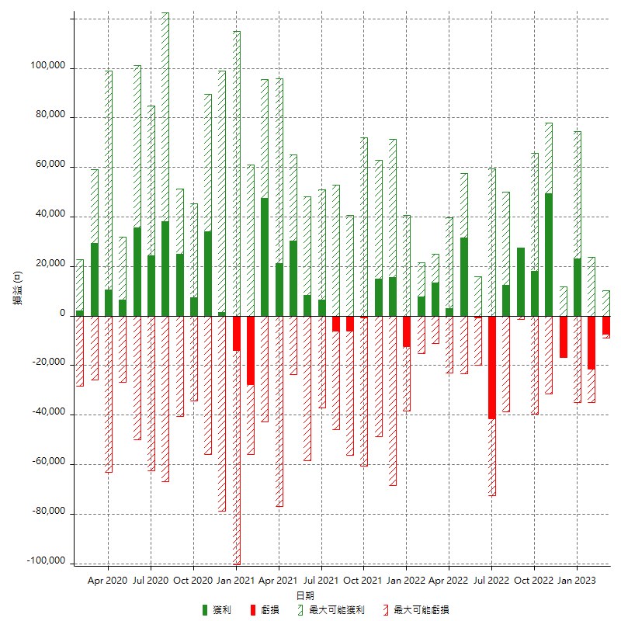

每月獲利和虧損 (%)

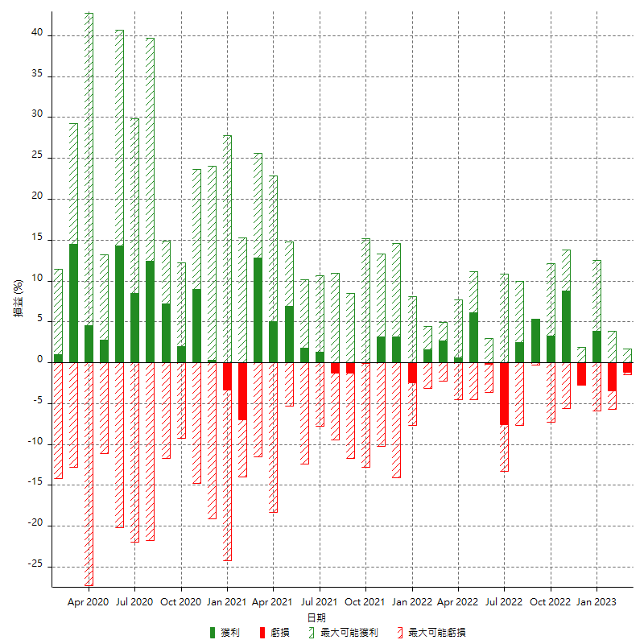

每月累積淨利

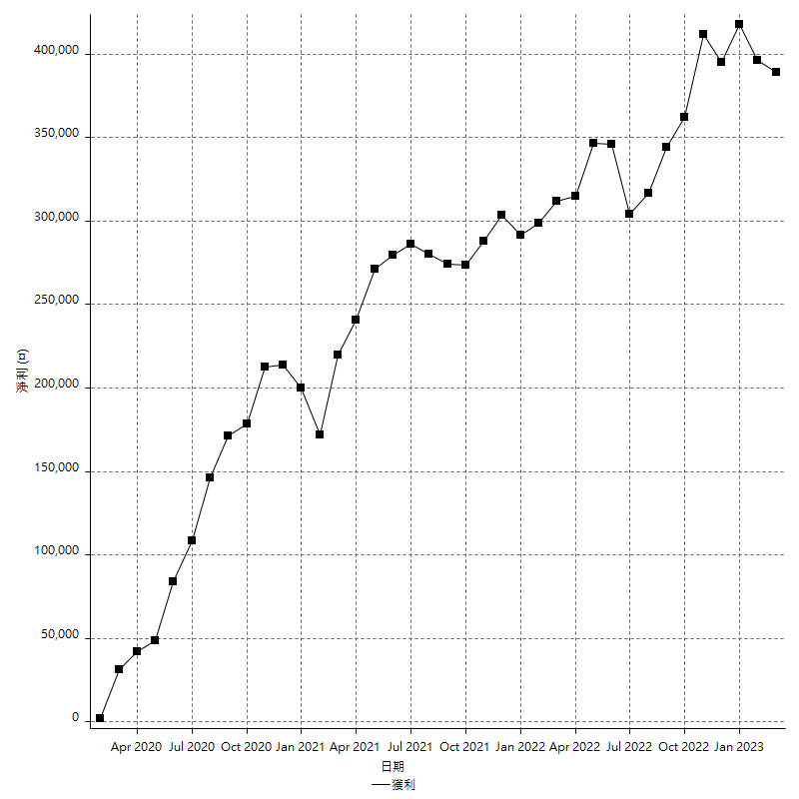

每月平均獲利

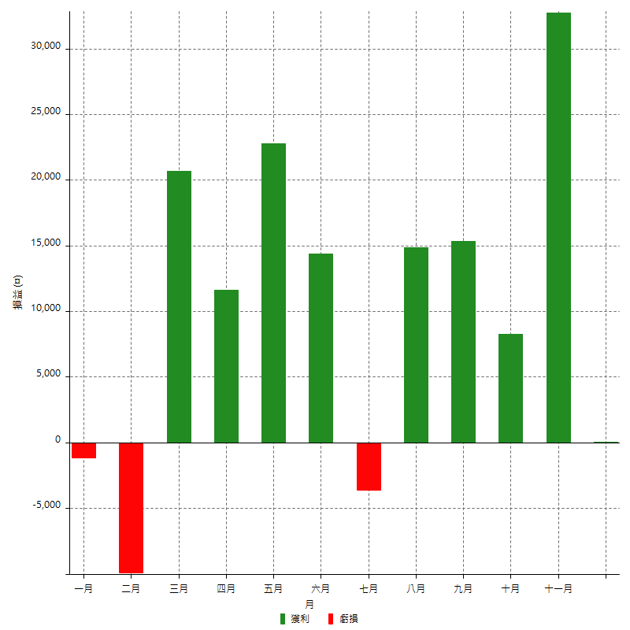

年獲利和虧損

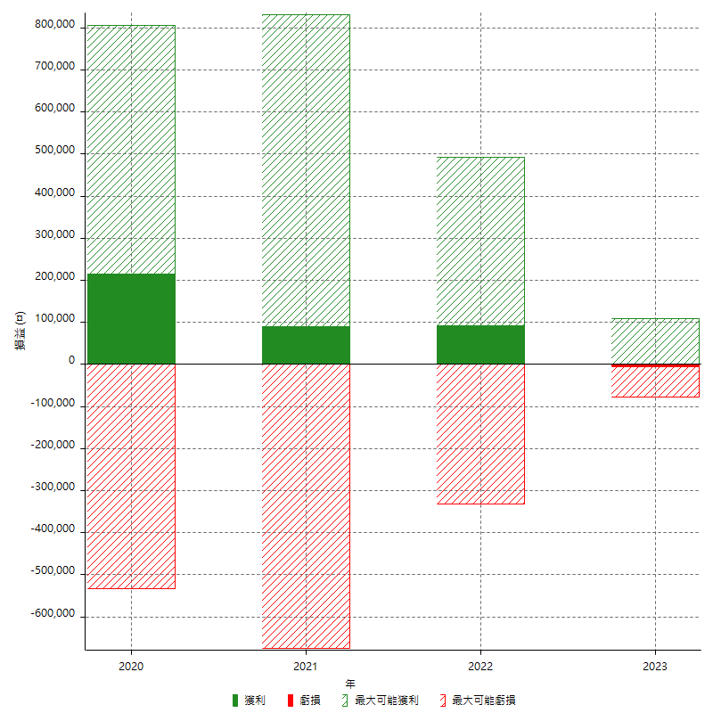

年獲利和虧損 (%)

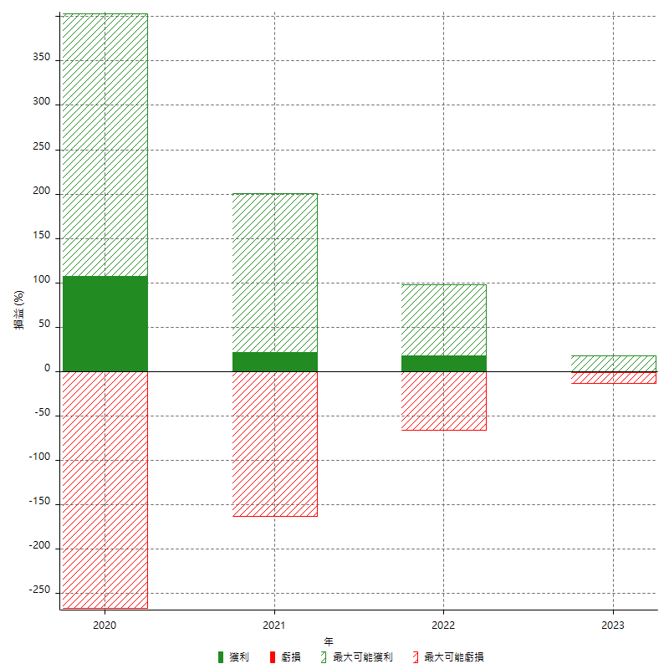

每年累積淨利

